iA2008_InsertionSort loop=3
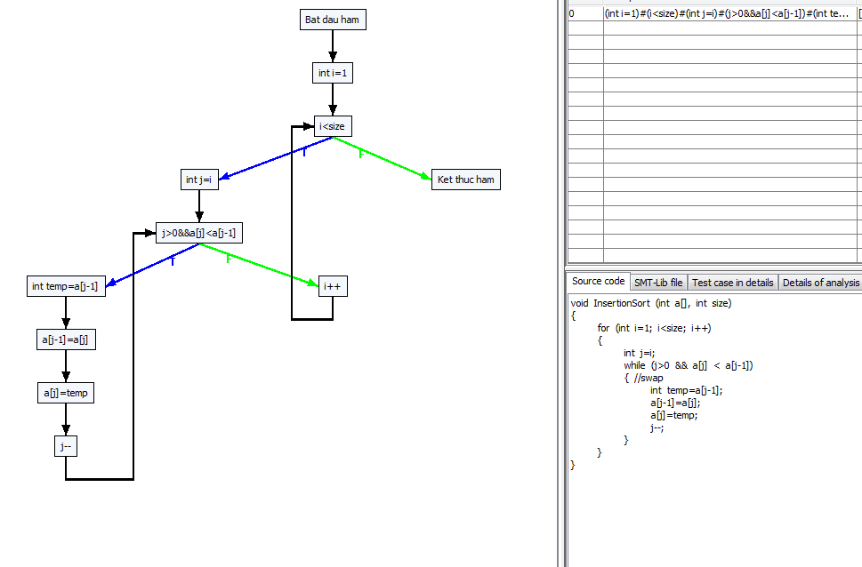
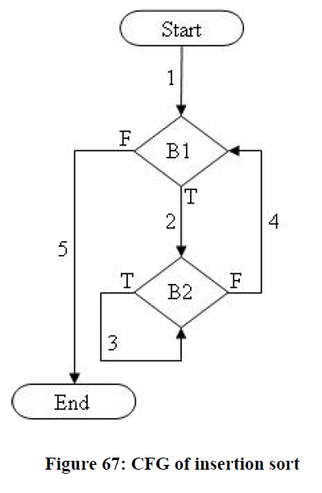

B1

B2

0#Bat dau ham
1#int i=1
2#i<size
3#int j=i
4#j>0
11#a[j]<a[j-1]
5#int temp=a[j-1]
6#a[j-1]=a[j]
7#a[j]=temp
8#j--
9#i++
10#Ket thuc ham

-1 0 0
0 1 1
1 2 2
2 3 10
3 4 4
4 11 9
11 5 9
5 6 6
6 7 7
7 8 8
8 4 4
9 2 2
10 -1 -1

------------Create all paths start-------------
------------Create all paths end-------------
Run No. 1 : Wait Please .........
[1]{ -5.183, 2.301, 4.745 } ===> pathID = 21
[2]{ -8.735, -7.737, 1.282 } ===> pathID = 23
[3]{ -9.469, -3.730, 7.300 } ===> pathID = 2
[4]{ -6.726, -6.123, -0.451 } ===> pathID = 13
[5]{ -8.551, -6.651, 9.199 } ===> pathID = 9
[6]{ -1.954, 7.878, 9.041 } ===> pathID = 17
Run No. 2 : Wait Please .........
Run No. 3 : Wait Please .........
Run No. 4 : Wait Please .........
Run No. 5 : Wait Please .........
Run No. 6 : Wait Please .........
Run No. 7 : Wait Please .........
Run No. 8 : Wait Please .........
Run No. 9 : Wait Please .........
Run No. 10 : Wait Please .........

Path 1 -> :[[0, Bat dau ham], [1, int i=1], [2, i<size, T], [3, int j=i], [4, j>0&&a[j]<a[j-1], F], [9, i++], [2, i<size, F], [10, Ket thuc ham]]
Path 2 -> :[[0, Bat dau ham], [1, int i=1], [2, i<size, T], [3, int j=i], [4, j>0&&a[j]<a[j-1], F], [9, i++], [2, i<size, T], [3, int j=i], [4, j>0&&a[j]<a[j-1], F], [9, i++], [2, i<size, F], [10, Ket thuc ham]]
Path 3 -> :[[0, Bat dau ham], [1, int i=1], [2, i<size, T], [3, int j=i], [4, j>0&&a[j]<a[j-1], F], [9, i++], [2, i<size, T], [3, int j=i], [4, j>0&&a[j]<a[j-1], F], [9, i++], [2, i<size, T], [3, int j=i], [4, j>0&&a[j]<a[j-1], F], [9, i++], [2, i<size, F], [10, Ket thuc ham]]
Path 4 -> :[[0, Bat dau ham], [1, int i=1], [2, i<size, T], [3, int j=i], [4, j>0&&a[j]<a[j-1], F], [9, i++], [2, i<size, T], [3, int j=i], [4, j>0&&a[j]<a[j-1], F], [9, i++], [2, i<size, T], [3, int j=i], [4, j>0&&a[j]<a[j-1], F], [9, i++], [2, i<size, T], [3, int j=i], [4, j>0&&a[j]<a[j-1], F], [9, i++], [2, i<size, F], [10, Ket thuc ham]]
Path 5 -> :[[0, Bat dau ham], [1, int i=1], [2, i<size, T], [3, int j=i], [4, j>0&&a[j]<a[j-1], F], [9, i++], [2, i<size, T], [3, int j=i], [4, j>0&&a[j]<a[j-1], F], [9, i++], [2, i<size, T], [3, int j=i], [4, j>0&&a[j]<a[j-1], F], [9, i++], [2, i<size, T], [3, int j=i], [4, j>0&&a[j]<a[j-1], T], [5, int temp=a[j-1]], [6, a[j-1]=a[j]], [7, a[j]=temp], [8, j--], [4, j>0&&a[j]<a[j-1], F], [9, i++], [2, i<size, F], [10, Ket thuc ham]]
Path 6 -> :[[0, Bat dau ham], [1, int i=1], [2, i<size, T], [3, int j=i], [4, j>0&&a[j]<a[j-1], F], [9, i++], [2, i<size, T], [3, int j=i], [4, j>0&&a[j]<a[j-1], F], [9, i++], [2, i<size, T], [3, int j=i], [4, j>0&&a[j]<a[j-1], T], [5, int temp=a[j-1]], [6, a[j-1]=a[j]], [7, a[j]=temp], [8, j--], [4, j>0&&a[j]<a[j-1], F], [9, i++], [2, i<size, F], [10, Ket thuc ham]]
Path 7 -> :[[0, Bat dau ham], [1, int i=1], [2, i<size, T], [3, int j=i], [4, j>0&&a[j]<a[j-1], F], [9, i++], [2, i<size, T], [3, int j=i], [4, j>0&&a[j]<a[j-1], F], [9, i++], [2, i<size, T], [3, int j=i], [4, j>0&&a[j]<a[j-1], T], [5, int temp=a[j-1]], [6, a[j-1]=a[j]], [7, a[j]=temp], [8, j--], [4, j>0&&a[j]<a[j-1], F], [9, i++], [2, i<size, T], [3, int j=i], [4, j>0&&a[j]<a[j-1], F], [9, i++], [2, i<size, F], [10, Ket thuc ham]]
Path 8 -> :[[0, Bat dau ham], [1, int i=1], [2, i<size, T], [3, int j=i], [4, j>0&&a[j]<a[j-1], F], [9, i++], [2, i<size, T], [3, int j=i], [4, j>0&&a[j]<a[j-1], F], [9, i++], [2, i<size, T], [3, int j=i], [4, j>0&&a[j]<a[j-1], T], [5, int temp=a[j-1]], [6, a[j-1]=a[j]], [7, a[j]=temp], [8, j--], [4, j>0&&a[j]<a[j-1], T], [5, int temp=a[j-1]], [6, a[j-1]=a[j]], [7, a[j]=temp], [8, j--], [4, j>0&&a[j]<a[j-1], F], [9, i++], [2, i<size, F], [10, Ket thuc ham]]
Path 9 -> :[[0, Bat dau ham], [1, int i=1], [2, i<size, T], [3, int j=i], [4, j>0&&a[j]<a[j-1], F], [9, i++], [2, i<size, T], [3, int j=i], [4, j>0&&a[j]<a[j-1], T], [5, int temp=a[j-1]], [6, a[j-1]=a[j]], [7, a[j]=temp], [8, j--], [4, j>0&&a[j]<a[j-1], F], [9, i++], [2, i<size, F], [10, Ket thuc ham]]
Path 10 -> :[[0, Bat dau ham], [1, int i=1], [2, i<size, T], [3, int j=i], [4, j>0&&a[j]<a[j-1], F], [9, i++], [2, i<size, T], [3, int j=i], [4, j>0&&a[j]<a[j-1], T], [5, int temp=a[j-1]], [6, a[j-1]=a[j]], [7, a[j]=temp], [8, j--], [4, j>0&&a[j]<a[j-1], F], [9, i++], [2, i<size, T], [3, int j=i], [4, j>0&&a[j]<a[j-1], F], [9, i++], [2, i<size, F], [10, Ket thuc ham]]
Path 11 -> :[[0, Bat dau ham], [1, int i=1], [2, i<size, T], [3, int j=i], [4, j>0&&a[j]<a[j-1], F], [9, i++], [2, i<size, T], [3, int j=i], [4, j>0&&a[j]<a[j-1], T], [5, int temp=a[j-1]], [6, a[j-1]=a[j]], [7, a[j]=temp], [8, j--], [4, j>0&&a[j]<a[j-1], F], [9, i++], [2, i<size, T], [3, int j=i], [4, j>0&&a[j]<a[j-1], F], [9, i++], [2, i<size, T], [3, int j=i], [4, j>0&&a[j]<a[j-1], F], [9, i++], [2, i<size, F], [10, Ket thuc ham]]
Path 12 -> :[[0, Bat dau ham], [1, int i=1], [2, i<size, T], [3, int j=i], [4, j>0&&a[j]<a[j-1], F], [9, i++], [2, i<size, T], [3, int j=i], [4, j>0&&a[j]<a[j-1], T], [5, int temp=a[j-1]], [6, a[j-1]=a[j]], [7, a[j]=temp], [8, j--], [4, j>0&&a[j]<a[j-1], F], [9, i++], [2, i<size, T], [3, int j=i], [4, j>0&&a[j]<a[j-1], T], [5, int temp=a[j-1]], [6, a[j-1]=a[j]], [7, a[j]=temp], [8, j--], [4, j>0&&a[j]<a[j-1], F], [9, i++], [2, i<size, F], [10, Ket thuc ham]]
Path 13 -> :[[0, Bat dau ham], [1, int i=1], [2, i<size, T], [3, int j=i], [4, j>0&&a[j]<a[j-1], F], [9, i++], [2, i<size, T], [3, int j=i], [4, j>0&&a[j]<a[j-1], T], [5, int temp=a[j-1]], [6, a[j-1]=a[j]], [7, a[j]=temp], [8, j--], [4, j>0&&a[j]<a[j-1], T], [5, int temp=a[j-1]], [6, a[j-1]=a[j]], [7, a[j]=temp], [8, j--], [4, j>0&&a[j]<a[j-1], F], [9, i++], [2, i<size, F], [10, Ket thuc ham]]
Path 14 -> :[[0, Bat dau ham], [1, int i=1], [2, i<size, T], [3, int j=i], [4, j>0&&a[j]<a[j-1], F], [9, i++], [2, i<size, T], [3, int j=i], [4, j>0&&a[j]<a[j-1], T], [5, int temp=a[j-1]], [6, a[j-1]=a[j]], [7, a[j]=temp], [8, j--], [4, j>0&&a[j]<a[j-1], T], [5, int temp=a[j-1]], [6, a[j-1]=a[j]], [7, a[j]=temp], [8, j--], [4, j>0&&a[j]<a[j-1], F], [9, i++], [2, i<size, T], [3, int j=i], [4, j>0&&a[j]<a[j-1], F], [9, i++], [2, i<size, F], [10, Ket thuc ham]]
Path 15 -> :[[0, Bat dau ham], [1, int i=1], [2, i<size, T], [3, int j=i], [4, j>0&&a[j]<a[j-1], F], [9, i++], [2, i<size, T], [3, int j=i], [4, j>0&&a[j]<a[j-1], T], [5, int temp=a[j-1]], [6, a[j-1]=a[j]], [7, a[j]=temp], [8, j--], [4, j>0&&a[j]<a[j-1], T], [5, int temp=a[j-1]], [6, a[j-1]=a[j]], [7, a[j]=temp], [8, j--], [4, j>0&&a[j]<a[j-1], T], [5, int temp=a[j-1]], [6, a[j-1]=a[j]], [7, a[j]=temp], [8, j--], [4, j>0&&a[j]<a[j-1], F], [9, i++], [2, i<size, F], [10, Ket thuc ham]]
Path 16 -> :[[0, Bat dau ham], [1, int i=1], [2, i<size, T], [3, int j=i], [4, j>0&&a[j]<a[j-1], T], [5, int temp=a[j-1]], [6, a[j-1]=a[j]], [7, a[j]=temp], [8, j--], [4, j>0&&a[j]<a[j-1], F], [9, i++], [2, i<size, F], [10, Ket thuc ham]]
Path 17 -> :[[0, Bat dau ham], [1, int i=1], [2, i<size, T], [3, int j=i], [4, j>0&&a[j]<a[j-1], T], [5, int temp=a[j-1]], [6, a[j-1]=a[j]], [7, a[j]=temp], [8, j--], [4, j>0&&a[j]<a[j-1], F], [9, i++], [2, i<size, T], [3, int j=i], [4, j>0&&a[j]<a[j-1], F], [9, i++], [2, i<size, F], [10, Ket thuc ham]]
Path 18 -> :[[0, Bat dau ham], [1, int i=1], [2, i<size, T], [3, int j=i], [4, j>0&&a[j]<a[j-1], T], [5, int temp=a[j-1]], [6, a[j-1]=a[j]], [7, a[j]=temp], [8, j--], [4, j>0&&a[j]<a[j-1], F], [9, i++], [2, i<size, T], [3, int j=i], [4, j>0&&a[j]<a[j-1], F], [9, i++], [2, i<size, T], [3, int j=i], [4, j>0&&a[j]<a[j-1], F], [9, i++], [2, i<size, F], [10, Ket thuc ham]]
Path 19 -> :[[0, Bat dau ham], [1, int i=1], [2, i<size, T], [3, int j=i], [4, j>0&&a[j]<a[j-1], T], [5, int temp=a[j-1]], [6, a[j-1]=a[j]], [7, a[j]=temp], [8, j--], [4, j>0&&a[j]<a[j-1], F], [9, i++], [2, i<size, T], [3, int j=i], [4, j>0&&a[j]<a[j-1], F], [9, i++], [2, i<size, T], [3, int j=i], [4, j>0&&a[j]<a[j-1], F], [9, i++], [2, i<size, T], [3, int j=i], [4, j>0&&a[j]<a[j-1], F], [9, i++], [2, i<size, F], [10, Ket thuc ham]]
Path 20 -> :[[0, Bat dau ham], [1, int i=1], [2, i<size, T], [3, int j=i], [4, j>0&&a[j]<a[j-1], T], [5, int temp=a[j-1]], [6, a[j-1]=a[j]], [7, a[j]=temp], [8, j--], [4, j>0&&a[j]<a[j-1], F], [9, i++], [2, i<size, T], [3, int j=i], [4, j>0&&a[j]<a[j-1], F], [9, i++], [2, i<size, T], [3, int j=i], [4, j>0&&a[j]<a[j-1], T], [5, int temp=a[j-1]], [6, a[j-1]=a[j]], [7, a[j]=temp], [8, j--], [4, j>0&&a[j]<a[j-1], F], [9, i++], [2, i<size, F], [10, Ket thuc ham]]
Path 21 -> :[[0, Bat dau ham], [1, int i=1], [2, i<size, T], [3, int j=i], [4, j>0&&a[j]<a[j-1], T], [5, int temp=a[j-1]], [6, a[j-1]=a[j]], [7, a[j]=temp], [8, j--], [4, j>0&&a[j]<a[j-1], F], [9, i++], [2, i<size, T], [3, int j=i], [4, j>0&&a[j]<a[j-1], T], [5, int temp=a[j-1]], [6, a[j-1]=a[j]], [7, a[j]=temp], [8, j--], [4, j>0&&a[j]<a[j-1], F], [9, i++], [2, i<size, F], [10, Ket thuc ham]]
Path 22 -> :[[0, Bat dau ham], [1, int i=1], [2, i<size, T], [3, int j=i], [4, j>0&&a[j]<a[j-1], T], [5, int temp=a[j-1]], [6, a[j-1]=a[j]], [7, a[j]=temp], [8, j--], [4, j>0&&a[j]<a[j-1], F], [9, i++], [2, i<size, T], [3, int j=i], [4, j>0&&a[j]<a[j-1], T], [5, int temp=a[j-1]], [6, a[j-1]=a[j]], [7, a[j]=temp], [8, j--], [4, j>0&&a[j]<a[j-1], F], [9, i++], [2, i<size, T], [3, int j=i], [4, j>0&&a[j]<a[j-1], F], [9, i++], [2, i<size, F], [10, Ket thuc ham]]
Path 23 -> :[[0, Bat dau ham], [1, int i=1], [2, i<size, T], [3, int j=i], [4, j>0&&a[j]<a[j-1], T], [5, int temp=a[j-1]], [6, a[j-1]=a[j]], [7, a[j]=temp], [8, j--], [4, j>0&&a[j]<a[j-1], F], [9, i++], [2, i<size, T], [3, int j=i], [4, j>0&&a[j]<a[j-1], T], [5, int temp=a[j-1]], [6, a[j-1]=a[j]], [7, a[j]=temp], [8, j--], [4, j>0&&a[j]<a[j-1], T], [5, int temp=a[j-1]], [6, a[j-1]=a[j]], [7, a[j]=temp], [8, j--], [4, j>0&&a[j]<a[j-1], F], [9, i++], [2, i<size, F], [10, Ket thuc ham]]
Path 24 -> :[[0, Bat dau ham], [1, int i=1], [2, i<size, T], [3, int j=i], [4, j>0&&a[j]<a[j-1], T], [5, int temp=a[j-1]], [6, a[j-1]=a[j]], [7, a[j]=temp], [8, j--], [4, j>0&&a[j]<a[j-1], T], [5, int temp=a[j-1]], [6, a[j-1]=a[j]], [7, a[j]=temp], [8, j--], [4, j>0&&a[j]<a[j-1], F], [9, i++], [2, i<size, F], [10, Ket thuc ham]]
Path 25 -> :[[0, Bat dau ham], [1, int i=1], [2, i<size, T], [3, int j=i], [4, j>0&&a[j]<a[j-1], T], [5, int temp=a[j-1]], [6, a[j-1]=a[j]], [7, a[j]=temp], [8, j--], [4, j>0&&a[j]<a[j-1], T], [5, int temp=a[j-1]], [6, a[j-1]=a[j]], [7, a[j]=temp], [8, j--], [4, j>0&&a[j]<a[j-1], F], [9, i++], [2, i<size, T], [3, int j=i], [4, j>0&&a[j]<a[j-1], F], [9, i++], [2, i<size, F], [10, Ket thuc ham]]
Path 26 -> :[[0, Bat dau ham], [1, int i=1], [2, i<size, T], [3, int j=i], [4, j>0&&a[j]<a[j-1], T], [5, int temp=a[j-1]], [6, a[j-1]=a[j]], [7, a[j]=temp], [8, j--], [4, j>0&&a[j]<a[j-1], T], [5, int temp=a[j-1]], [6, a[j-1]=a[j]], [7, a[j]=temp], [8, j--], [4, j>0&&a[j]<a[j-1], F], [9, i++], [2, i<size, T], [3, int j=i], [4, j>0&&a[j]<a[j-1], F], [9, i++], [2, i<size, T], [3, int j=i], [4, j>0&&a[j]<a[j-1], F], [9, i++], [2, i<size, F], [10, Ket thuc ham]]
Path 27 -> :[[0, Bat dau ham], [1, int i=1], [2, i<size, T], [3, int j=i], [4, j>0&&a[j]<a[j-1], T], [5, int temp=a[j-1]], [6, a[j-1]=a[j]], [7, a[j]=temp], [8, j--], [4, j>0&&a[j]<a[j-1], T], [5, int temp=a[j-1]], [6, a[j-1]=a[j]], [7, a[j]=temp], [8, j--], [4, j>0&&a[j]<a[j-1], F], [9, i++], [2, i<size, T], [3, int j=i], [4, j>0&&a[j]<a[j-1], T], [5, int temp=a[j-1]], [6, a[j-1]=a[j]], [7, a[j]=temp], [8, j--], [4, j>0&&a[j]<a[j-1], F], [9, i++], [2, i<size, F], [10, Ket thuc ham]]
Path 28 -> :[[0, Bat dau ham], [1, int i=1], [2, i<size, T], [3, int j=i], [4, j>0&&a[j]<a[j-1], T], [5, int temp=a[j-1]], [6, a[j-1]=a[j]], [7, a[j]=temp], [8, j--], [4, j>0&&a[j]<a[j-1], T], [5, int temp=a[j-1]], [6, a[j-1]=a[j]], [7, a[j]=temp], [8, j--], [4, j>0&&a[j]<a[j-1], T], [5, int temp=a[j-1]], [6, a[j-1]=a[j]], [7, a[j]=temp], [8, j--], [4, j>0&&a[j]<a[j-1], F], [9, i++], [2, i<size, F], [10, Ket thuc ham]]
Path 29 -> :[[0, Bat dau ham], [1, int i=1], [2, i<size, T], [3, int j=i], [4, j>0&&a[j]<a[j-1], T], [5, int temp=a[j-1]], [6, a[j-1]=a[j]], [7, a[j]=temp], [8, j--], [4, j>0&&a[j]<a[j-1], T], [5, int temp=a[j-1]], [6, a[j-1]=a[j]], [7, a[j]=temp], [8, j--], [4, j>0&&a[j]<a[j-1], T], [5, int temp=a[j-1]], [6, a[j-1]=a[j]], [7, a[j]=temp], [8, j--], [4, j>0&&a[j]<a[j-1], F], [9, i++], [2, i<size, T], [3, int j=i], [4, j>0&&a[j]<a[j-1], F], [9, i++], [2, i<size, F], [10, Ket thuc ham]]
Path 30 -> :[[0, Bat dau ham], [1, int i=1], [2, i<size, T], [3, int j=i], [4, j>0&&a[j]<a[j-1], T], [5, int temp=a[j-1]], [6, a[j-1]=a[j]], [7, a[j]=temp], [8, j--], [4, j>0&&a[j]<a[j-1], T], [5, int temp=a[j-1]], [6, a[j-1]=a[j]], [7, a[j]=temp], [8, j--], [4, j>0&&a[j]<a[j-1], T], [5, int temp=a[j-1]], [6, a[j-1]=a[j]], [7, a[j]=temp], [8, j--], [4, j>0&&a[j]<a[j-1], T], [5, int temp=a[j-1]], [6, a[j-1]=a[j]], [7, a[j]=temp], [8, j--], [4, j>0&&a[j]<a[j-1], F], [9, i++], [2, i<size, F], [10, Ket thuc ham]]

GetMinMax-target paths-loop=3
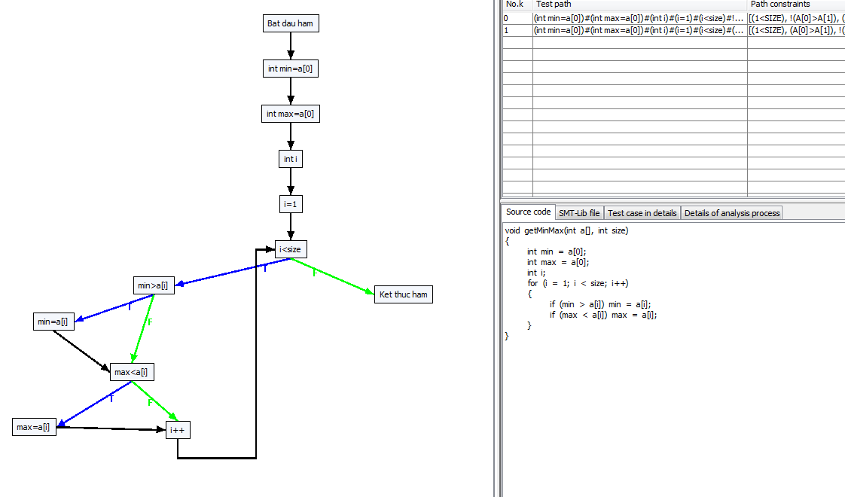
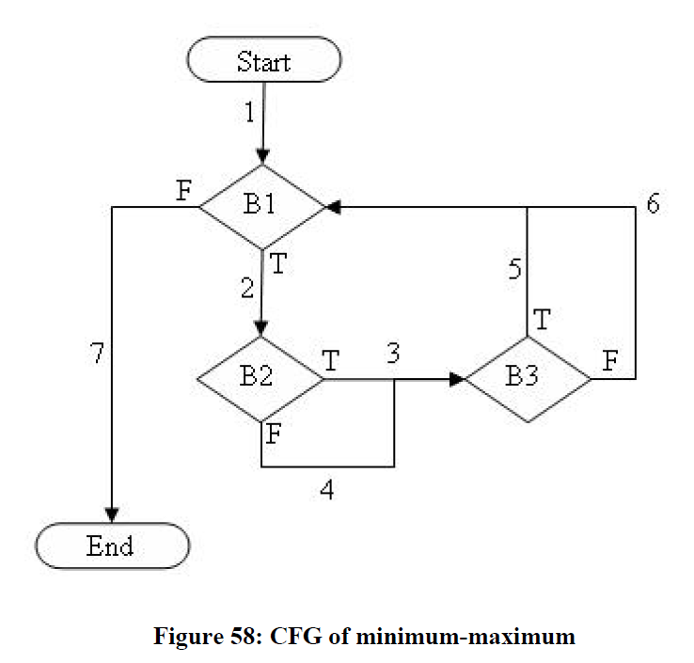

B1
B2

B3

0#Bat dau ham
1#int min=a[0]
2#int max=a[0]
3#int i
4#i=1
5#i<size
6#min>a[i]
7#min=a[i]
8#max<a[i]
9#max=a[i]
10#i++
11#Ket thuc ham

-1 0 0
0 1 1
1 2 2
2 3 3
3 4 4
4 5 5
5 6 11
6 7 8
7 8 8
8 9 10
9 10 10
10 5 5
10 -1 -1

------------Create all paths start-------------
------------Create all paths end-------------
Run No. 1 : Wait Please .........
[1] { 4.745, -5.183, 2.301 } ===> pathID = 44
[2] { 1.282, -7.737, -8.735 } ===> pathID = 54
[3] { -9.469, -3.730, 7.300 } ===> pathID = 28
[4] { -6.123, -0.451, -6.726 } ===> pathID = 33
[5] { -8.551, 9.199, -6.651 } ===> pathID = 23
[6] { 7.878, -1.954, 9.041 } ===> pathID = 49
Run No. 2 : Wait Please .........
Run No. 3 : Wait Please .........
Run No. 4 : Wait Please .........
[7] { -4.413, 0.000, -9.748 } ===> pathID = 12
Run No. 5 : Wait Please .........
Run No. 6 : Wait Please .........
Run No. 7 : Wait Please .........
Run No. 8 : Wait Please .........
[8] { -0.001, -5.240, -9.043 } ===> pathID = 2
Run No. 9 : Wait Please .........
Run No. 10 : Wait Please .........

Path 19 -> :[[0, Bat dau ham], [1, int min=a[0]], [2, int max=a[0]], [3, int i], [4, i=1], [5, i<size, T], [6, min>a[i], F], [8, max<a[i], F], [10, i++], [5, i<size, T], [6, min>a[i], T], [7, min=a[i]], [8, max<a[i], T], [9, max=a[i]], [10, i++], [5, i<size, T], [6, min>a[i], F], [8, max<a[i], T], [9, max=a[i]], [10, i++], [5, i<size, F], [11, Ket thuc ham]]
Path 20 -> :[[0, Bat dau ham], [1, int min=a[0]], [2, int max=a[0]], [3, int i], [4, i=1], [5, i<size, T], [6, min>a[i], F], [8, max<a[i], F], [10, i++], [5, i<size, T], [6, min>a[i], T], [7, min=a[i]], [8, max<a[i], T], [9, max=a[i]], [10, i++], [5, i<size, T], [6, min>a[i], T], [7, min=a[i]], [8, max<a[i], F], [10, i++], [5, i<size, F], [11, Ket thuc ham]]
Path 21 -> :[[0, Bat dau ham], [1, int min=a[0]], [2, int max=a[0]], [3, int i], [4, i=1], [5, i<size, T], [6, min>a[i], F], [8, max<a[i], F], [10, i++], [5, i<size, T], [6, min>a[i], T], [7, min=a[i]], [8, max<a[i], T], [9, max=a[i]], [10, i++], [5, i<size, T], [6, min>a[i], T], [7, min=a[i]], [8, max<a[i], T], [9, max=a[i]], [10, i++], [5, i<size, F], [11, Ket thuc ham]]
Path 22 -> :[[0, Bat dau ham], [1, int min=a[0]], [2, int max=a[0]], [3, int i], [4, i=1], [5, i<size, T], [6, min>a[i], F], [8, max<a[i], T], [9, max=a[i]], [10, i++], [5, i<size, F], [11, Ket thuc ham]]
Path 23 -> :[[0, Bat dau ham], [1, int min=a[0]], [2, int max=a[0]], [3, int i], [4, i=1], [5, i<size, T], [6, min>a[i], F], [8, max<a[i], T], [9, max=a[i]], [10, i++], [5, i<size, T], [6, min>a[i], F], [8, max<a[i], F], [10, i++], [5, i<size, F], [11, Ket thuc ham]]
Path 24 -> :[[0, Bat dau ham], [1, int min=a[0]], [2, int max=a[0]], [3, int i], [4, i=1], [5, i<size, T], [6, min>a[i], F], [8, max<a[i], T], [9, max=a[i]], [10, i++], [5, i<size, T], [6, min>a[i], F], [8, max<a[i], F], [10, i++], [5, i<size, T], [6, min>a[i], F], [8, max<a[i], F], [10, i++], [5, i<size, F], [11, Ket thuc ham]]
Path 25 -> :[[0, Bat dau ham], [1, int min=a[0]], [2, int max=a[0]], [3, int i], [4, i=1], [5, i<size, T], [6, min>a[i], F], [8, max<a[i], T], [9, max=a[i]], [10, i++], [5, i<size, T], [6, min>a[i], F], [8, max<a[i], F], [10, i++], [5, i<size, T], [6, min>a[i], F], [8, max<a[i], T], [9, max=a[i]], [10, i++], [5, i<size, F], [11, Ket thuc ham]]
Path 26 -> :[[0, Bat dau ham], [1, int min=a[0]], [2, int max=a[0]], [3, int i], [4, i=1], [5, i<size, T], [6, min>a[i], F], [8, max<a[i], T], [9, max=a[i]], [10, i++], [5, i<size, T], [6, min>a[i], F], [8, max<a[i], F], [10, i++], [5, i<size, T], [6, min>a[i], T], [7, min=a[i]], [8, max<a[i], F], [10, i++], [5, i<size, F], [11, Ket thuc ham]]
Path 27 -> :[[0, Bat dau ham], [1, int min=a[0]], [2, int max=a[0]], [3, int i], [4, i=1], [5, i<size, T], [6, min>a[i], F], [8, max<a[i], T], [9, max=a[i]], [10, i++], [5, i<size, T], [6, min>a[i], F], [8, max<a[i], F], [10, i++], [5, i<size, T], [6, min>a[i], T], [7, min=a[i]], [8, max<a[i], T], [9, max=a[i]], [10, i++], [5, i<size, F], [11, Ket thuc ham]]
Path 28 -> :[[0, Bat dau ham], [1, int min=a[0]], [2, int max=a[0]], [3, int i], [4, i=1], [5, i<size, T], [6, min>a[i], F], [8, max<a[i], T], [9, max=a[i]], [10, i++], [5, i<size, T], [6, min>a[i], F], [8, max<a[i], T], [9, max=a[i]], [10, i++], [5, i<size, F], [11, Ket thuc ham]]
Path 29 -> :[[0, Bat dau ham], [1, int min=a[0]], [2, int max=a[0]], [3, int i], [4, i=1], [5, i<size, T], [6, min>a[i], F], [8, max<a[i], T], [9, max=a[i]], [10, i++], [5, i<size, T], [6, min>a[i], F], [8, max<a[i], T], [9, max=a[i]], [10, i++], [5, i<size, T], [6, min>a[i], F], [8, max<a[i], F], [10, i++], [5, i<size, F], [11, Ket thuc ham]]
Path 30 -> :[[0, Bat dau ham], [1, int min=a[0]], [2, int max=a[0]], [3, int i], [4, i=1], [5, i<size, T], [6, min>a[i], F], [8, max<a[i], T], [9, max=a[i]], [10, i++], [5, i<size, T], [6, min>a[i], F], [8, max<a[i], T], [9, max=a[i]], [10, i++], [5, i<size, T], [6, min>a[i], F], [8, max<a[i], T], [9, max=a[i]], [10, i++], [5, i<size, F], [11, Ket thuc ham]]
Path 31 -> :[[0, Bat dau ham], [1, int min=a[0]], [2, int max=a[0]], [3, int i], [4, i=1], [5, i<size, T], [6, min>a[i], F], [8, max<a[i], T], [9, max=a[i]], [10, i++], [5, i<size, T], [6, min>a[i], F], [8, max<a[i], T], [9, max=a[i]], [10, i++], [5, i<size, T], [6, min>a[i], T], [7, min=a[i]], [8, max<a[i], F], [10, i++], [5, i<size, F], [11, Ket thuc ham]]
Path 32 -> :[[0, Bat dau ham], [1, int min=a[0]], [2, int max=a[0]], [3, int i], [4, i=1], [5, i<size, T], [6, min>a[i], F], [8, max<a[i], T], [9, max=a[i]], [10, i++], [5, i<size, T], [6, min>a[i], F], [8, max<a[i], T], [9, max=a[i]], [10, i++], [5, i<size, T], [6, min>a[i], T], [7, min=a[i]], [8, max<a[i], T], [9, max=a[i]], [10, i++], [5, i<size, F], [11, Ket thuc ham]]
Path 33 -> :[[0, Bat dau ham], [1, int min=a[0]], [2, int max=a[0]], [3, int i], [4, i=1], [5, i<size, T], [6, min>a[i], F], [8, max<a[i], T], [9, max=a[i]], [10, i++], [5, i<size, T], [6, min>a[i], T], [7, min=a[i]], [8, max<a[i], F], [10, i++], [5, i<size, F], [11, Ket thuc ham]]
Path 34 -> :[[0, Bat dau ham], [1, int min=a[0]], [2, int max=a[0]], [3, int i], [4, i=1], [5, i<size, T], [6, min>a[i], F], [8, max<a[i], T], [9, max=a[i]], [10, i++], [5, i<size, T], [6, min>a[i], T], [7, min=a[i]], [8, max<a[i], F], [10, i++], [5, i<size, T], [6, min>a[i], F], [8, max<a[i], F], [10, i++], [5, i<size, F], [11, Ket thuc ham]]
Path 35 -> :[[0, Bat dau ham], [1, int min=a[0]], [2, int max=a[0]], [3, int i], [4, i=1], [5, i<size, T], [6, min>a[i], F], [8, max<a[i], T], [9, max=a[i]], [10, i++], [5, i<size, T], [6, min>a[i], T], [7, min=a[i]], [8, max<a[i], F], [10, i++], [5, i<size, T], [6, min>a[i], F], [8, max<a[i], T], [9, max=a[i]], [10, i++], [5, i<size, F], [11, Ket thuc ham]]
Path 36 -> :[[0, Bat dau ham], [1, int min=a[0]], [2, int max=a[0]], [3, int i], [4, i=1], [5, i<size, T], [6, min>a[i], F], [8, max<a[i], T], [9, max=a[i]], [10, i++], [5, i<size, T], [6, min>a[i], T], [7, min=a[i]], [8, max<a[i], F], [10, i++], [5, i<size, T], [6, min>a[i], T], [7, min=a[i]], [8, max<a[i], F], [10, i++], [5, i<size, F], [11, Ket thuc ham]]
Path 37 -> :[[0, Bat dau ham], [1, int min=a[0]], [2, int max=a[0]], [3, int i], [4, i=1], [5, i<size, T], [6, min>a[i], F], [8, max<a[i], T], [9, max=a[i]], [10, i++], [5, i<size, T], [6, min>a[i], T], [7, min=a[i]], [8, max<a[i], F], [10, i++], [5, i<size, T], [6, min>a[i], T], [7, min=a[i]], [8, max<a[i], T], [9, max=a[i]], [10, i++], [5, i<size, F], [11, Ket thuc ham]]
Path 38 -> :[[0, Bat dau ham], [1, int min=a[0]], [2, int max=a[0]], [3, int i], [4, i=1], [5, i<size, T], [6, min>a[i], F], [8, max<a[i], T], [9, max=a[i]], [10, i++], [5, i<size, T], [6, min>a[i], T], [7, min=a[i]], [8, max<a[i], T], [9, max=a[i]], [10, i++], [5, i<size, F], [11, Ket thuc ham]]
Path 39 -> :[[0, Bat dau ham], [1, int min=a[0]], [2, int max=a[0]], [3, int i], [4, i=1], [5, i<size, T], [6, min>a[i], F], [8, max<a[i], T], [9, max=a[i]], [10, i++], [5, i<size, T], [6, min>a[i], T], [7, min=a[i]], [8, max<a[i], T], [9, max=a[i]], [10, i++], [5, i<size, T], [6, min>a[i], F], [8, max<a[i], F], [10, i++], [5, i<size, F], [11, Ket thuc ham]]
Path 40 -> :[[0, Bat dau ham], [1, int min=a[0]], [2, int max=a[0]], [3, int i], [4, i=1], [5, i<size, T], [6, min>a[i], F], [8, max<a[i], T], [9, max=a[i]], [10, i++], [5, i<size, T], [6, min>a[i], T], [7, min=a[i]], [8, max<a[i], T], [9, max=a[i]], [10, i++], [5, i<size, T], [6, min>a[i], F], [8, max<a[i], T], [9, max=a[i]], [10, i++], [5, i<size, F], [11, Ket thuc ham]]
Path 41 -> :[[0, Bat dau ham], [1, int min=a[0]], [2, int max=a[0]], [3, int i], [4, i=1], [5, i<size, T], [6, min>a[i], F], [8, max<a[i], T], [9, max=a[i]], [10, i++], [5, i<size, T], [6, min>a[i], T], [7, min=a[i]], [8, max<a[i], T], [9, max=a[i]], [10, i++], [5, i<size, T], [6, min>a[i], T], [7, min=a[i]], [8, max<a[i], F], [10, i++], [5, i<size, F], [11, Ket thuc ham]]
Path 42 -> :[[0, Bat dau ham], [1, int min=a[0]], [2, int max=a[0]], [3, int i], [4, i=1], [5, i<size, T], [6, min>a[i], F], [8, max<a[i], T], [9, max=a[i]], [10, i++], [5, i<size, T], [6, min>a[i], T], [7, min=a[i]], [8, max<a[i], T], [9, max=a[i]], [10, i++], [5, i<size, T], [6, min>a[i], T], [7, min=a[i]], [8, max<a[i], T], [9, max=a[i]], [10, i++], [5, i<size, F], [11, Ket thuc ham]]
Path 43 -> :[[0, Bat dau ham], [1, int min=a[0]], [2, int max=a[0]], [3, int i], [4, i=1], [5, i<size, T], [6, min>a[i], T], [7, min=a[i]], [8, max<a[i], F], [10, i++], [5, i<size, F], [11, Ket thuc ham]]
Path 44 -> :[[0, Bat dau ham], [1, int min=a[0]], [2, int max=a[0]], [3, int i], [4, i=1], [5, i<size, T], [6, min>a[i], T], [7, min=a[i]], [8, max<a[i], F], [10, i++], [5, i<size, T], [6, min>a[i], F], [8, max<a[i], F], [10, i++], [5, i<size, F], [11, Ket thuc ham]]
Path 45 -> :[[0, Bat dau ham], [1, int min=a[0]], [2, int max=a[0]], [3, int i], [4, i=1], [5, i<size, T], [6, min>a[i], T], [7, min=a[i]], [8, max<a[i], F], [10, i++], [5, i<size, T], [6, min>a[i], F], [8, max<a[i], F], [10, i++], [5, i<size, T], [6, min>a[i], F], [8, max<a[i], F], [10, i++], [5, i<size, F], [11, Ket thuc ham]]
Path 46 -> :[[0, Bat dau ham], [1, int min=a[0]], [2, int max=a[0]], [3, int i], [4, i=1], [5, i<size, T], [6, min>a[i], T], [7, min=a[i]], [8, max<a[i], F], [10, i++], [5, i<size, T], [6, min>a[i], F], [8, max<a[i], F], [10, i++], [5, i<size, T], [6, min>a[i], F], [8, max<a[i], T], [9, max=a[i]], [10, i++], [5, i<size, F], [11, Ket thuc ham]]
Path 47 -> :[[0, Bat dau ham], [1, int min=a[0]], [2, int max=a[0]], [3, int i], [4, i=1], [5, i<size, T], [6, min>a[i], T], [7, min=a[i]], [8, max<a[i], F], [10, i++], [5, i<size, T], [6, min>a[i], F], [8, max<a[i], F], [10, i++], [5, i<size, T], [6, min>a[i], T], [7, min=a[i]], [8, max<a[i], F], [10, i++], [5, i<size, F], [11, Ket thuc ham]]
Path 48 -> :[[0, Bat dau ham], [1, int min=a[0]], [2, int max=a[0]], [3, int i], [4, i=1], [5, i<size, T], [6, min>a[i], T], [7, min=a[i]], [8, max<a[i], F], [10, i++], [5, i<size, T], [6, min>a[i], F], [8, max<a[i], F], [10, i++], [5, i<size, T], [6, min>a[i], T], [7, min=a[i]], [8, max<a[i], T], [9, max=a[i]], [10, i++], [5, i<size, F], [11, Ket thuc ham]]
Path 49 -> :[[0, Bat dau ham], [1, int min=a[0]], [2, int max=a[0]], [3, int i], [4, i=1], [5, i<size, T], [6, min>a[i], T], [7, min=a[i]], [8, max<a[i], F], [10, i++], [5, i<size, T], [6, min>a[i], F], [8, max<a[i], T], [9, max=a[i]], [10, i++], [5, i<size, F], [11, Ket thuc ham]]
Path 50 -> :[[0, Bat dau ham], [1, int min=a[0]], [2, int max=a[0]], [3, int i], [4, i=1], [5, i<size, T], [6, min>a[i], T], [7, min=a[i]], [8, max<a[i], F], [10, i++], [5, i<size, T], [6, min>a[i], F], [8, max<a[i], T], [9, max=a[i]], [10, i++], [5, i<size, T], [6, min>a[i], F], [8, max<a[i], F], [10, i++], [5, i<size, F], [11, Ket thuc ham]]
Path 51 -> :[[0, Bat dau ham], [1, int min=a[0]], [2, int max=a[0]], [3, int i], [4, i=1], [5, i<size, T], [6, min>a[i], T], [7, min=a[i]], [8, max<a[i], F], [10, i++], [5, i<size, T], [6, min>a[i], F], [8, max<a[i], T], [9, max=a[i]], [10, i++], [5, i<size, T], [6, min>a[i], F], [8, max<a[i], T], [9, max=a[i]], [10, i++], [5, i<size, F], [11, Ket thuc ham]]
Path 52 -> :[[0, Bat dau ham], [1, int min=a[0]], [2, int max=a[0]], [3, int i], [4, i=1], [5, i<size, T], [6, min>a[i], T], [7, min=a[i]], [8, max<a[i], F], [10, i++], [5, i<size, T], [6, min>a[i], F], [8, max<a[i], T], [9, max=a[i]], [10, i++], [5, i<size, T], [6, min>a[i], T], [7, min=a[i]], [8, max<a[i], F], [10, i++], [5, i<size, F], [11, Ket thuc ham]]
Path 53 -> :[[0, Bat dau ham], [1, int min=a[0]], [2, int max=a[0]], [3, int i], [4, i=1], [5, i<size, T], [6, min>a[i], T], [7, min=a[i]], [8, max<a[i], F], [10, i++], [5, i<size, T], [6, min>a[i], F], [8, max<a[i], T], [9, max=a[i]], [10, i++], [5, i<size, T], [6, min>a[i], T], [7, min=a[i]], [8, max<a[i], T], [9, max=a[i]], [10, i++], [5, i<size, F], [11, Ket thuc ham]]
Path 54 -> :[[0, Bat dau ham], [1, int min=a[0]], [2, int max=a[0]], [3, int i], [4, i=1], [5, i<size, T], [6, min>a[i], T], [7, min=a[i]], [8, max<a[i], F], [10, i++], [5, i<size, T], [6, min>a[i], T], [7, min=a[i]], [8, max<a[i], F], [10, i++], [5, i<size, F], [11, Ket thuc ham]]
Path 55 -> :[[0, Bat dau ham], [1, int min=a[0]], [2, int max=a[0]], [3, int i], [4, i=1], [5, i<size, T], [6, min>a[i], T], [7, min=a[i]], [8, max<a[i], F], [10, i++], [5, i<size, T], [6, min>a[i], T], [7, min=a[i]], [8, max<a[i], F], [10, i++], [5, i<size, T], [6, min>a[i], F], [8, max<a[i], F], [10, i++], [5, i<size, F], [11, Ket thuc ham]]
Path 56 -> :[[0, Bat dau ham], [1, int min=a[0]], [2, int max=a[0]], [3, int i], [4, i=1], [5, i<size, T], [6, min>a[i], T], [7, min=a[i]], [8, max<a[i], F], [10, i++], [5, i<size, T], [6, min>a[i], T], [7, min=a[i]], [8, max<a[i], F], [10, i++], [5, i<size, T], [6, min>a[i], F], [8, max<a[i], T], [9, max=a[i]], [10, i++], [5, i<size, F], [11, Ket thuc ham]]
Path 57 -> :[[0, Bat dau ham], [1, int min=a[0]], [2, int max=a[0]], [3, int i], [4, i=1], [5, i<size, T], [6, min>a[i], T], [7, min=a[i]], [8, max<a[i], F], [10, i++], [5, i<size, T], [6, min>a[i], T], [7, min=a[i]], [8, max<a[i], F], [10, i++], [5, i<size, T], [6, min>a[i], T], [7, min=a[i]], [8, max<a[i], F], [10, i++], [5, i<size, F], [11, Ket thuc ham]]
Path 58 -> :[[0, Bat dau ham], [1, int min=a[0]], [2, int max=a[0]], [3, int i], [4, i=1], [5, i<size, T], [6, min>a[i], T], [7, min=a[i]], [8, max<a[i], F], [10, i++], [5, i<size, T], [6, min>a[i], T], [7, min=a[i]], [8, max<a[i], F], [10, i++], [5, i<size, T], [6, min>a[i], T], [7, min=a[i]], [8, max<a[i], T], [9, max=a[i]], [10, i++], [5, i<size, F], [11, Ket thuc ham]]
Path 59 -> :[[0, Bat dau ham], [1, int min=a[0]], [2, int max=a[0]], [3, int i], [4, i=1], [5, i<size, T], [6, min>a[i], T], [7, min=a[i]], [8, max<a[i], F], [10, i++], [5, i<size, T], [6, min>a[i], T], [7, min=a[i]], [8, max<a[i], T], [9, max=a[i]], [10, i++], [5, i<size, F], [11, Ket thuc ham]]
Path 60 -> :[[0, Bat dau ham], [1, int min=a[0]], [2, int max=a[0]], [3, int i], [4, i=1], [5, i<size, T], [6, min>a[i], T], [7, min=a[i]], [8, max<a[i], F], [10, i++], [5, i<size, T], [6, min>a[i], T], [7, min=a[i]], [8, max<a[i], T], [9, max=a[i]], [10, i++], [5, i<size, T], [6, min>a[i], F], [8, max<a[i], F], [10, i++], [5, i<size, F], [11, Ket thuc ham]]
Path 61 -> :[[0, Bat dau ham], [1, int min=a[0]], [2, int max=a[0]], [3, int i], [4, i=1], [5, i<size, T], [6, min>a[i], T], [7, min=a[i]], [8, max<a[i], F], [10, i++], [5, i<size, T], [6, min>a[i], T], [7, min=a[i]], [8, max<a[i], T], [9, max=a[i]], [10, i++], [5, i<size, T], [6, min>a[i], F], [8, max<a[i], T], [9, max=a[i]], [10, i++], [5, i<size, F], [11, Ket thuc ham]]
Path 62 -> :[[0, Bat dau ham], [1, int min=a[0]], [2, int max=a[0]], [3, int i], [4, i=1], [5, i<size, T], [6, min>a[i], T], [7, min=a[i]], [8, max<a[i], F], [10, i++], [5, i<size, T], [6, min>a[i], T], [7, min=a[i]], [8, max<a[i], T], [9, max=a[i]], [10, i++], [5, i<size, T], [6, min>a[i], T], [7, min=a[i]], [8, max<a[i], F], [10, i++], [5, i<size, F], [11, Ket thuc ham]]
Path 63 -> :[[0, Bat dau ham], [1, int min=a[0]], [2, int max=a[0]], [3, int i], [4, i=1], [5, i<size, T], [6, min>a[i], T], [7, min=a[i]], [8, max<a[i], F], [10, i++], [5, i<size, T], [6, min>a[i], T], [7, min=a[i]], [8, max<a[i], T], [9, max=a[i]], [10, i++], [5, i<size, T], [6, min>a[i], T], [7, min=a[i]], [8, max<a[i], T], [9, max=a[i]], [10, i++], [5, i<size, F], [11, Ket thuc ham]]
Path 64 -> :[[0, Bat dau ham], [1, int min=a[0]], [2, int max=a[0]], [3, int i], [4, i=1], [5, i<size, T], [6, min>a[i], T], [7, min=a[i]], [8, max<a[i], T], [9, max=a[i]], [10, i++], [5, i<size, F], [11, Ket thuc ham]]
Path 65 -> :[[0, Bat dau ham], [1, int min=a[0]], [2, int max=a[0]], [3, int i], [4, i=1], [5, i<size, T], [6, min>a[i], T], [7, min=a[i]], [8, max<a[i], T], [9, max=a[i]], [10, i++], [5, i<size, T], [6, min>a[i], F], [8, max<a[i], F], [10, i++], [5, i<size, F], [11, Ket thuc ham]]
Path 66 -> :[[0, Bat dau ham], [1, int min=a[0]], [2, int max=a[0]], [3, int i], [4, i=1], [5, i<size, T], [6, min>a[i], T], [7, min=a[i]], [8, max<a[i], T], [9, max=a[i]], [10, i++], [5, i<size, T], [6, min>a[i], F], [8, max<a[i], F], [10, i++], [5, i<size, T], [6, min>a[i], F], [8, max<a[i], F], [10, i++], [5, i<size, F], [11, Ket thuc ham]]
Path 67 -> :[[0, Bat dau ham], [1, int min=a[0]], [2, int max=a[0]], [3, int i], [4, i=1], [5, i<size, T], [6, min>a[i], T], [7, min=a[i]], [8, max<a[i], T], [9, max=a[i]], [10, i++], [5, i<size, T], [6, min>a[i], F], [8, max<a[i], F], [10, i++], [5, i<size, T], [6, min>a[i], F], [8, max<a[i], T], [9, max=a[i]], [10, i++], [5, i<size, F], [11, Ket thuc ham]]
Path 68 -> :[[0, Bat dau ham], [1, int min=a[0]], [2, int max=a[0]], [3, int i], [4, i=1], [5, i<size, T], [6, min>a[i], T], [7, min=a[i]], [8, max<a[i], T], [9, max=a[i]], [10, i++], [5, i<size, T], [6, min>a[i], F], [8, max<a[i], F], [10, i++], [5, i<size, T], [6, min>a[i], T], [7, min=a[i]], [8, max<a[i], F], [10, i++], [5, i<size, F], [11, Ket thuc ham]]
Path 69 -> :[[0, Bat dau ham], [1, int min=a[0]], [2, int max=a[0]], [3, int i], [4, i=1], [5, i<size, T], [6, min>a[i], T], [7, min=a[i]], [8, max<a[i], T], [9, max=a[i]], [10, i++], [5, i<size, T], [6, min>a[i], F], [8, max<a[i], F], [10, i++], [5, i<size, T], [6, min>a[i], T], [7, min=a[i]], [8, max<a[i], T], [9, max=a[i]], [10, i++], [5, i<size, F], [11, Ket thuc ham]]
Path 70 -> :[[0, Bat dau ham], [1, int min=a[0]], [2, int max=a[0]], [3, int i], [4, i=1], [5, i<size, T], [6, min>a[i], T], [7, min=a[i]], [8, max<a[i], T], [9, max=a[i]], [10, i++], [5, i<size, T], [6, min>a[i], F], [8, max<a[i], T], [9, max=a[i]], [10, i++], [5, i<size, F], [11, Ket thuc ham]]
Path 71 -> :[[0, Bat dau ham], [1, int min=a[0]], [2, int max=a[0]], [3, int i], [4, i=1], [5, i<size, T], [6, min>a[i], T], [7, min=a[i]], [8, max<a[i], T], [9, max=a[i]], [10, i++], [5, i<size, T], [6, min>a[i], F], [8, max<a[i], T], [9, max=a[i]], [10, i++], [5, i<size, T], [6, min>a[i], F], [8, max<a[i], F], [10, i++], [5, i<size, F], [11, Ket thuc ham]]
Path 72 -> :[[0, Bat dau ham], [1, int min=a[0]], [2, int max=a[0]], [3, int i], [4, i=1], [5, i<size, T], [6, min>a[i], T], [7, min=a[i]], [8, max<a[i], T], [9, max=a[i]], [10, i++], [5, i<size, T], [6, min>a[i], F], [8, max<a[i], T], [9, max=a[i]], [10, i++], [5, i<size, T], [6, min>a[i], F], [8, max<a[i], T], [9, max=a[i]], [10, i++], [5, i<size, F], [11, Ket thuc ham]]
Path 73 -> :[[0, Bat dau ham], [1, int min=a[0]], [2, int max=a[0]], [3, int i], [4, i=1], [5, i<size, T], [6, min>a[i], T], [7, min=a[i]], [8, max<a[i], T], [9, max=a[i]], [10, i++], [5, i<size, T], [6, min>a[i], F], [8, max<a[i], T], [9, max=a[i]], [10, i++], [5, i<size, T], [6, min>a[i], T], [7, min=a[i]], [8, max<a[i], F], [10, i++], [5, i<size, F], [11, Ket thuc ham]]
Path 74 -> :[[0, Bat dau ham], [1, int min=a[0]], [2, int max=a[0]], [3, int i], [4, i=1], [5, i<size, T], [6, min>a[i], T], [7, min=a[i]], [8, max<a[i], T], [9, max=a[i]], [10, i++], [5, i<size, T], [6, min>a[i], F], [8, max<a[i], T], [9, max=a[i]], [10, i++], [5, i<size, T], [6, min>a[i], T], [7, min=a[i]], [8, max<a[i], T], [9, max=a[i]], [10, i++], [5, i<size, F], [11, Ket thuc ham]]
Path 75 -> :[[0, Bat dau ham], [1, int min=a[0]], [2, int max=a[0]], [3, int i], [4, i=1], [5, i<size, T], [6, min>a[i], T], [7, min=a[i]], [8, max<a[i], T], [9, max=a[i]], [10, i++], [5, i<size, T], [6, min>a[i], T], [7, min=a[i]], [8, max<a[i], F], [10, i++], [5, i<size, F], [11, Ket thuc ham]]
Path 76 -> :[[0, Bat dau ham], [1, int min=a[0]], [2, int max=a[0]], [3, int i], [4, i=1], [5, i<size, T], [6, min>a[i], T], [7, min=a[i]], [8, max<a[i], T], [9, max=a[i]], [10, i++], [5, i<size, T], [6, min>a[i], T], [7, min=a[i]], [8, max<a[i], F], [10, i++], [5, i<size, T], [6, min>a[i], F], [8, max<a[i], F], [10, i++], [5, i<size, F], [11, Ket thuc ham]]
Path 77 -> :[[0, Bat dau ham], [1, int min=a[0]], [2, int max=a[0]], [3, int i], [4, i=1], [5, i<size, T], [6, min>a[i], T], [7, min=a[i]], [8, max<a[i], T], [9, max=a[i]], [10, i++], [5, i<size, T], [6, min>a[i], T], [7, min=a[i]], [8, max<a[i], F], [10, i++], [5, i<size, T], [6, min>a[i], F], [8, max<a[i], T], [9, max=a[i]], [10, i++], [5, i<size, F], [11, Ket thuc ham]]
Path 78 -> :[[0, Bat dau ham], [1, int min=a[0]], [2, int max=a[0]], [3, int i], [4, i=1], [5, i<size, T], [6, min>a[i], T], [7, min=a[i]], [8, max<a[i], T], [9, max=a[i]], [10, i++], [5, i<size, T], [6, min>a[i], T], [7, min=a[i]], [8, max<a[i], F], [10, i++], [5, i<size, T], [6, min>a[i], T], [7, min=a[i]], [8, max<a[i], F], [10, i++], [5, i<size, F], [11, Ket thuc ham]]
Path 79 -> :[[0, Bat dau ham], [1, int min=a[0]], [2, int max=a[0]], [3, int i], [4, i=1], [5, i<size, T], [6, min>a[i], T], [7, min=a[i]], [8, max<a[i], T], [9, max=a[i]], [10, i++], [5, i<size, T], [6, min>a[i], T], [7, min=a[i]], [8, max<a[i], F], [10, i++], [5, i<size, T], [6, min>a[i], T], [7, min=a[i]], [8, max<a[i], T], [9, max=a[i]], [10, i++], [5, i<size, F], [11, Ket thuc ham]]
Path 80 -> :[[0, Bat dau ham], [1, int min=a[0]], [2, int max=a[0]], [3, int i], [4, i=1], [5, i<size, T], [6, min>a[i], T], [7, min=a[i]], [8, max<a[i], T], [9, max=a[i]], [10, i++], [5, i<size, T], [6, min>a[i], T], [7, min=a[i]], [8, max<a[i], T], [9, max=a[i]], [10, i++], [5, i<size, F], [11, Ket thuc ham]]
Path 81 -> :[[0, Bat dau ham], [1, int min=a[0]], [2, int max=a[0]], [3, int i], [4, i=1], [5, i<size, T], [6, min>a[i], T], [7, min=a[i]], [8, max<a[i], T], [9, max=a[i]], [10, i++], [5, i<size, T], [6, min>a[i], T], [7, min=a[i]], [8, max<a[i], T], [9, max=a[i]], [10, i++], [5, i<size, T], [6, min>a[i], F], [8, max<a[i], F], [10, i++], [5, i<size, F], [11, Ket thuc ham]]
Path 82 -> :[[0, Bat dau ham], [1, int min=a[0]], [2, int max=a[0]], [3, int i], [4, i=1], [5, i<size, T], [6, min>a[i], T], [7, min=a[i]], [8, max<a[i], T], [9, max=a[i]], [10, i++], [5, i<size, T], [6, min>a[i], T], [7, min=a[i]], [8, max<a[i], T], [9, max=a[i]], [10, i++], [5, i<size, T], [6, min>a[i], F], [8, max<a[i], T], [9, max=a[i]], [10, i++], [5, i<size, F], [11, Ket thuc ham]]
Path 83 -> :[[0, Bat dau ham], [1, int min=a[0]], [2, int max=a[0]], [3, int i], [4, i=1], [5, i<size, T], [6, min>a[i], T], [7, min=a[i]], [8, max<a[i], T], [9, max=a[i]], [10, i++], [5, i<size, T], [6, min>a[i], T], [7, min=a[i]], [8, max<a[i], T], [9, max=a[i]], [10, i++], [5, i<size, T], [6, min>a[i], T], [7, min=a[i]], [8, max<a[i], F], [10, i++], [5, i<size, F], [11, Ket thuc ham]]
Path 84 -> :[[0, Bat dau ham], [1, int min=a[0]], [2, int max=a[0]], [3, int i], [4, i=1], [5, i<size, T], [6, min>a[i], T], [7, min=a[i]], [8, max<a[i], T], [9, max=a[i]], [10, i++], [5, i<size, T], [6, min>a[i], T], [7, min=a[i]], [8, max<a[i], T], [9, max=a[i]], [10, i++], [5, i<size, T], [6, min>a[i], T], [7, min=a[i]], [8, max<a[i], T], [9, max=a[i]], [10, i++], [5, i<size, F], [11, Ket thuc ham]]

SelectionSo-target paths-loop=5
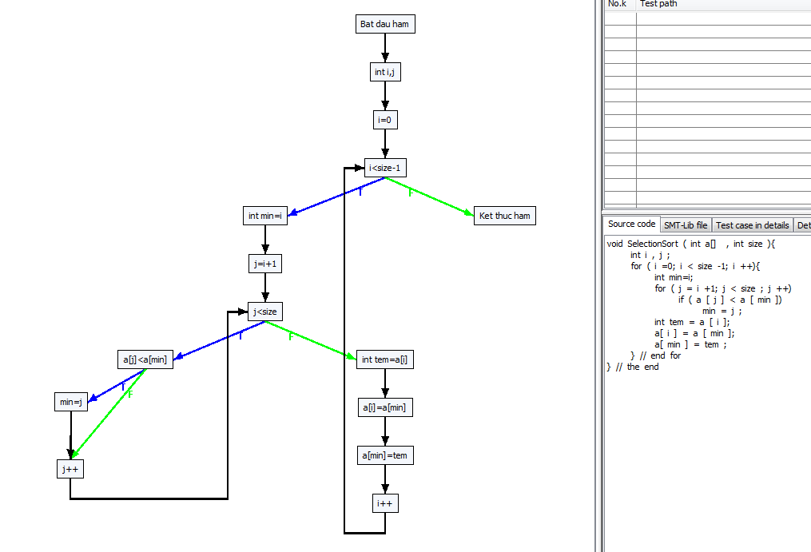

B1

B2
B3

Path 0 -> :[[0, Bat dau ham], [1, int i,j], [2, i=0], [3, i<size-1, F], [14, Ket thuc ham]]
Path 1 -> :[[0, Bat dau ham], [1, int i,j], [2, i=0], [3, i<size-1, T], [4, int min=i], [5, j=i+1], [6, j<size, T], [7, a[j]<a[min], F], [9, j++], [6, j<size, T], [7, a[j]<a[min], F], [9, j++], [6, j<size, T], [7, a[j]<a[min], F], [9, j++], [6, j<size, T], [7, a[j]<a[min], F], [9, j++], [6, j<size, F], [10, int tem=a[i]], [11, a[i]=a[min]], [12, a[min]=tem], [13, i++], [3, i<size-1, F], [14, Ket thuc ham]]
Path 2 -> :[[0, Bat dau ham], [1, int i,j], [2, i=0], [3, i<size-1, T], [4, int min=i], [5, j=i+1], [6, j<size, T], [7, a[j]<a[min], F], [9, j++], [6, j<size, T], [7, a[j]<a[min], F], [9, j++], [6, j<size, T], [7, a[j]<a[min], F], [9, j++], [6, j<size, T], [7, a[j]<a[min], F], [9, j++], [6, j<size, F], [10, int tem=a[i]], [11, a[i]=a[min]], [12, a[min]=tem], [13, i++], [3, i<size-1, T], [4, int min=i], [5, j=i+1], [6, j<size, T], [7, a[j]<a[min], F], [9, j++], [6, j<size, T], [7, a[j]<a[min], F], [9, j++], [6, j<size, T], [7, a[j]<a[min], F], [9, j++], [6, j<size, F], [10, int tem=a[i]], [11, a[i]=a[min]], [12, a[min]=tem], [13, i++], [3, i<size-1, F], [14, Ket thuc ham]]
Path 3 -> :[[0, Bat dau ham], [1, int i,j], [2, i=0], [3, i<size-1, T], [4, int min=i], [5, j=i+1], [6, j<size, T], [7, a[j]<a[min], F], [9, j++], [6, j<size, T], [7, a[j]<a[min], F], [9, j++], [6, j<size, T], [7, a[j]<a[min], F], [9, j++], [6, j<size, T], [7, a[j]<a[min], F], [9, j++], [6, j<size, F], [10, int tem=a[i]], [11, a[i]=a[min]], [12, a[min]=tem], [13, i++], [3, i<size-1, T], [4, int min=i], [5, j=i+1], [6, j<size, T], [7, a[j]<a[min], F], [9, j++], [6, j<size, T], [7, a[j]<a[min], F], [9, j++], [6, j<size, T], [7, a[j]<a[min], F], [9, j++], [6, j<size, F], [10, int tem=a[i]], [11, a[i]=a[min]], [12, a[min]=tem], [13, i++], [3, i<size-1, T], [4, int min=i], [5, j=i+1], [6, j<size, T], [7, a[j]<a[min], F], [9, j++], [6, j<size, T], [7, a[j]<a[min], F], [9, j++], [6, j<size, F], [10, int tem=a[i]], [11, a[i]=a[min]], [12, a[min]=tem], [13, i++], [3, i<size-1, F], [14, Ket thuc ham]]
Path 4 -> :[[0, Bat dau ham], [1, int i,j], [2, i=0], [3, i<size-1, T], [4, int min=i], [5, j=i+1], [6, j<size, T], [7, a[j]<a[min], F], [9, j++], [6, j<size, T], [7, a[j]<a[min], F], [9, j++], [6, j<size, T], [7, a[j]<a[min], F], [9, j++], [6, j<size, T], [7, a[j]<a[min], F], [9, j++], [6, j<size, F], [10, int tem=a[i]], [11, a[i]=a[min]], [12, a[min]=tem], [13, i++], [3, i<size-1, T], [4, int min=i], [5, j=i+1], [6, j<size, T], [7, a[j]<a[min], F], [9, j++], [6, j<size, T], [7, a[j]<a[min], F], [9, j++], [6, j<size, T], [7, a[j]<a[min], F], [9, j++], [6, j<size, F], [10, int tem=a[i]], [11, a[i]=a[min]], [12, a[min]=tem], [13, i++], [3, i<size-1, T], [4, int min=i], [5, j=i+1], [6, j<size, T], [7, a[j]<a[min], F], [9, j++], [6, j<size, T], [7, a[j]<a[min], F], [9, j++], [6, j<size, F], [10, int tem=a[i]], [11, a[i]=a[min]], [12, a[min]=tem], [13, i++], [3, i<size-1, T], [4, int min=i], [5, j=i+1], [6, j<size, T], [7, a[j]<a[min], F], [9, j++], [6, j<size, F], [10, int tem=a[i]], [11, a[i]=a[min]], [12, a[min]=tem], [13, i++], [3, i<size-1, F], [14, Ket thuc ham]]
Path 5 -> :[[0, Bat dau ham], [1, int i,j], [2, i=0], [3, i<size-1, T], [4, int min=i], [5, j=i+1], [6, j<size, T], [7, a[j]<a[min], F], [9, j++], [6, j<size, T], [7, a[j]<a[min], F], [9, j++], [6, j<size, T], [7, a[j]<a[min], F], [9, j++], [6, j<size, T], [7, a[j]<a[min], F], [9, j++], [6, j<size, F], [10, int tem=a[i]], [11, a[i]=a[min]], [12, a[min]=tem], [13, i++], [3, i<size-1, T], [4, int min=i], [5, j=i+1], [6, j<size, T], [7, a[j]<a[min], F], [9, j++], [6, j<size, T], [7, a[j]<a[min], F], [9, j++], [6, j<size, T], [7, a[j]<a[min], F], [9, j++], [6, j<size, F], [10, int tem=a[i]], [11, a[i]=a[min]], [12, a[min]=tem], [13, i++], [3, i<size-1, T], [4, int min=i], [5, j=i+1], [6, j<size, T], [7, a[j]<a[min], F], [9, j++], [6, j<size, T], [7, a[j]<a[min], F], [9, j++], [6, j<size, F], [10, int tem=a[i]], [11, a[i]=a[min]], [12, a[min]=tem], [13, i++], [3, i<size-1, T], [4, int min=i], [5, j=i+1], [6, j<size, T], [7, a[j]<a[min], T], [8, min=j], [9, j++], [6, j<size, F], [10, int tem=a[i]], [11, a[i]=a[min]], [12, a[min]=tem], [13, i++], [3, i<size-1, F], [14, Ket thuc ham]]
Path 6 -> :[[0, Bat dau ham], [1, int i,j], [2, i=0], [3, i<size-1, T], [4, int min=i], [5, j=i+1], [6, j<size, T], [7, a[j]<a[min], F], [9, j++], [6, j<size, T], [7, a[j]<a[min], F], [9, j++], [6, j<size, T], [7, a[j]<a[min], F], [9, j++], [6, j<size, T], [7, a[j]<a[min], F], [9, j++], [6, j<size, F], [10, int tem=a[i]], [11, a[i]=a[min]], [12, a[min]=tem], [13, i++], [3, i<size-1, T], [4, int min=i], [5, j=i+1], [6, j<size, T], [7, a[j]<a[min], F], [9, j++], [6, j<size, T], [7, a[j]<a[min], F], [9, j++], [6, j<size, T], [7, a[j]<a[min], F], [9, j++], [6, j<size, F], [10, int tem=a[i]], [11, a[i]=a[min]], [12, a[min]=tem], [13, i++], [3, i<size-1, T], [4, int min=i], [5, j=i+1], [6, j<size, T], [7, a[j]<a[min], F], [9, j++], [6, j<size, T], [7, a[j]<a[min], T], [8, min=j], [9, j++], [6, j<size, F], [10, int tem=a[i]], [11, a[i]=a[min]], [12, a[min]=tem], [13, i++], [3, i<size-1, F], [14, Ket thuc ham]]
Path 7 -> :[[0, Bat dau ham], [1, int i,j], [2, i=0], [3, i<size-1, T], [4, int min=i], [5, j=i+1], [6, j<size, T], [7, a[j]<a[min], F], [9, j++], [6, j<size, T], [7, a[j]<a[min], F], [9, j++], [6, j<size, T], [7, a[j]<a[min], F], [9, j++], [6, j<size, T], [7, a[j]<a[min], F], [9, j++], [6, j<size, F], [10, int tem=a[i]], [11, a[i]=a[min]], [12, a[min]=tem], [13, i++], [3, i<size-1, T], [4, int min=i], [5, j=i+1], [6, j<size, T], [7, a[j]<a[min], F], [9, j++], [6, j<size, T], [7, a[j]<a[min], F], [9, j++], [6, j<size, T], [7, a[j]<a[min], F], [9, j++], [6, j<size, F], [10, int tem=a[i]], [11, a[i]=a[min]], [12, a[min]=tem], [13, i++], [3, i<size-1, T], [4, int min=i], [5, j=i+1], [6, j<size, T], [7, a[j]<a[min], F], [9, j++], [6, j<size, T], [7, a[j]<a[min], T], [8, min=j], [9, j++], [6, j<size, F], [10, int tem=a[i]], [11, a[i]=a[min]], [12, a[min]=tem], [13, i++], [3, i<size-1, T], [4, int min=i], [5, j=i+1], [6, j<size, T], [7, a[j]<a[min], F], [9, j++], [6, j<size, F], [10, int tem=a[i]], [11, a[i]=a[min]], [12, a[min]=tem], [13, i++], [3, i<size-1, F], [14, Ket thuc ham]]
Path 8 -> :[[0, Bat dau ham], [1, int i,j], [2, i=0], [3, i<size-1, T], [4, int min=i], [5, j=i+1], [6, j<size, T], [7, a[j]<a[min], F], [9, j++], [6, j<size, T], [7, a[j]<a[min], F], [9, j++], [6, j<size, T], [7, a[j]<a[min], F], [9, j++], [6, j<size, T], [7, a[j]<a[min], F], [9, j++], [6, j<size, F], [10, int tem=a[i]], [11, a[i]=a[min]], [12, a[min]=tem], [13, i++], [3, i<size-1, T], [4, int min=i], [5, j=i+1], [6, j<size, T], [7, a[j]<a[min], F], [9, j++], [6, j<size, T], [7, a[j]<a[min], F], [9, j++], [6, j<size, T], [7, a[j]<a[min], F], [9, j++], [6, j<size, F], [10, int tem=a[i]], [11, a[i]=a[min]], [12, a[min]=tem], [13, i++], [3, i<size-1, T], [4, int min=i], [5, j=i+1], [6, j<size, T], [7, a[j]<a[min], F], [9, j++], [6, j<size, T], [7, a[j]<a[min], T], [8, min=j], [9, j++], [6, j<size, F], [10, int tem=a[i]], [11, a[i]=a[min]], [12, a[min]=tem], [13, i++], [3, i<size-1, T], [4, int min=i], [5, j=i+1], [6, j<size, T], [7, a[j]<a[min], T], [8, min=j], [9, j++], [6, j<size, F], [10, int tem=a[i]], [11, a[i]=a[min]], [12, a[min]=tem], [13, i++], [3, i<size-1, F], [14, Ket thuc ham]]
Path 9 -> :[[0, Bat dau ham], [1, int i,j], [2, i=0], [3, i<size-1, T], [4, int min=i], [5, j=i+1], [6, j<size, T], [7, a[j]<a[min], F], [9, j++], [6, j<size, T], [7, a[j]<a[min], F], [9, j++], [6, j<size, T], [7, a[j]<a[min], F], [9, j++], [6, j<size, T], [7, a[j]<a[min], F], [9, j++], [6, j<size, F], [10, int tem=a[i]], [11, a[i]=a[min]], [12, a[min]=tem], [13, i++], [3, i<size-1, T], [4, int min=i], [5, j=i+1], [6, j<size, T], [7, a[j]<a[min], F], [9, j++], [6, j<size, T], [7, a[j]<a[min], F], [9, j++], [6, j<size, T], [7, a[j]<a[min], F], [9, j++], [6, j<size, F], [10, int tem=a[i]], [11, a[i]=a[min]], [12, a[min]=tem], [13, i++], [3, i<size-1, T], [4, int min=i], [5, j=i+1], [6, j<size, T], [7, a[j]<a[min], T], [8, min=j], [9, j++], [6, j<size, T], [7, a[j]<a[min], F], [9, j++], [6, j<size, F], [10, int tem=a[i]], [11, a[i]=a[min]], [12, a[min]=tem], [13, i++], [3, i<size-1, F], [14, Ket thuc ham]]
Path 10 -> :[[0, Bat dau ham], [1, int i,j], [2, i=0], [3, i<size-1, T], [4, int min=i], [5, j=i+1], [6, j<size, T], [7, a[j]<a[min], F], [9, j++], [6, j<size, T], [7, a[j]<a[min], F], [9, j++], [6, j<size, T], [7, a[j]<a[min], F], [9, j++], [6, j<size, T], [7, a[j]<a[min], F], [9, j++], [6, j<size, F], [10, int tem=a[i]], [11, a[i]=a[min]], [12, a[min]=tem], [13, i++], [3, i<size-1, T], [4, int min=i], [5, j=i+1], [6, j<size, T], [7, a[j]<a[min], F], [9, j++], [6, j<size, T], [7, a[j]<a[min], F], [9, j++], [6, j<size, T], [7, a[j]<a[min], F], [9, j++], [6, j<size, F], [10, int tem=a[i]], [11, a[i]=a[min]], [12, a[min]=tem], [13, i++], [3, i<size-1, T], [4, int min=i], [5, j=i+1], [6, j<size, T], [7, a[j]<a[min], T], [8, min=j], [9, j++], [6, j<size, T], [7, a[j]<a[min], F], [9, j++], [6, j<size, F], [10, int tem=a[i]], [11, a[i]=a[min]], [12, a[min]=tem], [13, i++], [3, i<size-1, T], [4, int min=i], [5, j=i+1], [6, j<size, T], [7, a[j]<a[min], F], [9, j++], [6, j<size, F], [10, int tem=a[i]], [11, a[i]=a[min]], [12, a[min]=tem], [13, i++], [3, i<size-1, F], [14, Ket thuc ham]]
Path 11 -> :[[0, Bat dau ham], [1, int i,j], [2, i=0], [3, i<size-1, T], [4, int min=i], [5, j=i+1], [6, j<size, T], [7, a[j]<a[min], F], [9, j++], [6, j<size, T], [7, a[j]<a[min], F], [9, j++], [6, j<size, T], [7, a[j]<a[min], F], [9, j++], [6, j<size, T], [7, a[j]<a[min], F], [9, j++], [6, j<size, F], [10, int tem=a[i]], [11, a[i]=a[min]], [12, a[min]=tem], [13, i++], [3, i<size-1, T], [4, int min=i], [5, j=i+1], [6, j<size, T], [7, a[j]<a[min], F], [9, j++], [6, j<size, T], [7, a[j]<a[min], F], [9, j++], [6, j<size, T], [7, a[j]<a[min], F], [9, j++], [6, j<size, F], [10, int tem=a[i]], [11, a[i]=a[min]], [12, a[min]=tem], [13, i++], [3, i<size-1, T], [4, int min=i], [5, j=i+1], [6, j<size, T], [7, a[j]<a[min], T], [8, min=j], [9, j++], [6, j<size, T], [7, a[j]<a[min], F], [9, j++], [6, j<size, F], [10, int tem=a[i]], [11, a[i]=a[min]], [12, a[min]=tem], [13, i++], [3, i<size-1, T], [4, int min=i], [5, j=i+1], [6, j<size, T], [7, a[j]<a[min], T], [8, min=j], [9, j++], [6, j<size, F], [10, int tem=a[i]], [11, a[i]=a[min]], [12, a[min]=tem], [13, i++], [3, i<size-1, F], [14, Ket thuc ham]]
Path 12 -> :[[0, Bat dau ham], [1, int i,j], [2, i=0], [3, i<size-1, T], [4, int min=i], [5, j=i+1], [6, j<size, T], [7, a[j]<a[min], F], [9, j++], [6, j<size, T], [7, a[j]<a[min], F], [9, j++], [6, j<size, T], [7, a[j]<a[min], F], [9, j++], [6, j<size, T], [7, a[j]<a[min], F], [9, j++], [6, j<size, F], [10, int tem=a[i]], [11, a[i]=a[min]], [12, a[min]=tem], [13, i++], [3, i<size-1, T], [4, int min=i], [5, j=i+1], [6, j<size, T], [7, a[j]<a[min], F], [9, j++], [6, j<size, T], [7, a[j]<a[min], F], [9, j++], [6, j<size, T], [7, a[j]<a[min], F], [9, j++], [6, j<size, F], [10, int tem=a[i]], [11, a[i]=a[min]], [12, a[min]=tem], [13, i++], [3, i<size-1, T], [4, int min=i], [5, j=i+1], [6, j<size, T], [7, a[j]<a[min], T], [8, min=j], [9, j++], [6, j<size, T], [7, a[j]<a[min], T], [8, min=j], [9, j++], [6, j<size, F], [10, int tem=a[i]], [11, a[i]=a[min]], [12, a[min]=tem], [13, i++], [3, i<size-1, F], [14, Ket thuc ham]]
Path 13 -> :[[0, Bat dau ham], [1, int i,j], [2, i=0], [3, i<size-1, T], [4, int min=i], [5, j=i+1], [6, j<size, T], [7, a[j]<a[min], F], [9, j++], [6, j<size, T], [7, a[j]<a[min], F], [9, j++], [6, j<size, T], [7, a[j]<a[min], F], [9, j++], [6, j<size, T], [7, a[j]<a[min], F], [9, j++], [6, j<size, F], [10, int tem=a[i]], [11, a[i]=a[min]], [12, a[min]=tem], [13, i++], [3, i<size-1, T], [4, int min=i], [5, j=i+1], [6, j<size, T], [7, a[j]<a[min], F], [9, j++], [6, j<size, T], [7, a[j]<a[min], F], [9, j++], [6, j<size, T], [7, a[j]<a[min], F], [9, j++], [6, j<size, F], [10, int tem=a[i]], [11, a[i]=a[min]], [12, a[min]=tem], [13, i++], [3, i<size-1, T], [4, int min=i], [5, j=i+1], [6, j<size, T], [7, a[j]<a[min], T], [8, min=j], [9, j++], [6, j<size, T], [7, a[j]<a[min], T], [8, min=j], [9, j++], [6, j<size, F], [10, int tem=a[i]], [11, a[i]=a[min]], [12, a[min]=tem], [13, i++], [3, i<size-1, T], [4, int min=i], [5, j=i+1], [6, j<size, T], [7, a[j]<a[min], F], [9, j++], [6, j<size, F], [10, int tem=a[i]], [11, a[i]=a[min]], [12, a[min]=tem], [13, i++], [3, i<size-1, F], [14, Ket thuc ham]]
Path 14 -> :[[0, Bat dau ham], [1, int i,j], [2, i=0], [3, i<size-1, T], [4, int min=i], [5, j=i+1], [6, j<size, T], [7, a[j]<a[min], F], [9, j++], [6, j<size, T], [7, a[j]<a[min], F], [9, j++], [6, j<size, T], [7, a[j]<a[min], F], [9, j++], [6, j<size, T], [7, a[j]<a[min], F], [9, j++], [6, j<size, F], [10, int tem=a[i]], [11, a[i]=a[min]], [12, a[min]=tem], [13, i++], [3, i<size-1, T], [4, int min=i], [5, j=i+1], [6, j<size, T], [7, a[j]<a[min], F], [9, j++], [6, j<size, T], [7, a[j]<a[min], F], [9, j++], [6, j<size, T], [7, a[j]<a[min], F], [9, j++], [6, j<size, F], [10, int tem=a[i]], [11, a[i]=a[min]], [12, a[min]=tem], [13, i++], [3, i<size-1, T], [4, int min=i], [5, j=i+1], [6, j<size, T], [7, a[j]<a[min], T], [8, min=j], [9, j++], [6, j<size, T], [7, a[j]<a[min], T], [8, min=j], [9, j++], [6, j<size, F], [10, int tem=a[i]], [11, a[i]=a[min]], [12, a[min]=tem], [13, i++], [3, i<size-1, T], [4, int min=i], [5, j=i+1], [6, j<size, T], [7, a[j]<a[min], T], [8, min=j], [9, j++], [6, j<size, F], [10, int tem=a[i]], [11, a[i]=a[min]], [12, a[min]=tem], [13, i++], [3, i<size-1, F], [14, Ket thuc ham]]
Path 15 -> :[[0, Bat dau ham], [1, int i,j], [2, i=0], [3, i<size-1, T], [4, int min=i], [5, j=i+1], [6, j<size, T], [7, a[j]<a[min], F], [9, j++], [6, j<size, T], [7, a[j]<a[min], F], [9, j++], [6, j<size, T], [7, a[j]<a[min], F], [9, j++], [6, j<size, T], [7, a[j]<a[min], F], [9, j++], [6, j<size, F], [10, int tem=a[i]], [11, a[i]=a[min]], [12, a[min]=tem], [13, i++], [3, i<size-1, T], [4, int min=i], [5, j=i+1], [6, j<size, T], [7, a[j]<a[min], F], [9, j++], [6, j<size, T], [7, a[j]<a[min], F], [9, j++], [6, j<size, T], [7, a[j]<a[min], T], [8, min=j], [9, j++], [6, j<size, F], [10, int tem=a[i]], [11, a[i]=a[min]], [12, a[min]=tem], [13, i++], [3, i<size-1, F], [14, Ket thuc ham]]
Path 16 -> :[[0, Bat dau ham], [1, int i,j], [2, i=0], [3, i<size-1, T], [4, int min=i], [5, j=i+1], [6, j<size, T], [7, a[j]<a[min], F], [9, j++], [6, j<size, T], [7, a[j]<a[min], F], [9, j++], [6, j<size, T], [7, a[j]<a[min], F], [9, j++], [6, j<size, T], [7, a[j]<a[min], F], [9, j++], [6, j<size, F], [10, int tem=a[i]], [11, a[i]=a[min]], [12, a[min]=tem], [13, i++], [3, i<size-1, T], [4, int min=i], [5, j=i+1], [6, j<size, T], [7, a[j]<a[min], F], [9, j++], [6, j<size, T], [7, a[j]<a[min], F], [9, j++], [6, j<size, T], [7, a[j]<a[min], T], [8, min=j], [9, j++], [6, j<size, F], [10, int tem=a[i]], [11, a[i]=a[min]], [12, a[min]=tem], [13, i++], [3, i<size-1, T], [4, int min=i], [5, j=i+1], [6, j<size, T], [7, a[j]<a[min], F], [9, j++], [6, j<size, T], [7, a[j]<a[min], F], [9, j++], [6, j<size, F], [10, int tem=a[i]], [11, a[i]=a[min]], [12, a[min]=tem], [13, i++], [3, i<size-1, F], [14, Ket thuc ham]]
Path 17 -> :[[0, Bat dau ham], [1, int i,j], [2, i=0], [3, i<size-1, T], [4, int min=i], [5, j=i+1], [6, j<size, T], [7, a[j]<a[min], F], [9, j++], [6, j<size, T], [7, a[j]<a[min], F], [9, j++], [6, j<size, T], [7, a[j]<a[min], F], [9, j++], [6, j<size, T], [7, a[j]<a[min], F], [9, j++], [6, j<size, F], [10, int tem=a[i]], [11, a[i]=a[min]], [12, a[min]=tem], [13, i++], [3, i<size-1, T], [4, int min=i], [5, j=i+1], [6, j<size, T], [7, a[j]<a[min], F], [9, j++], [6, j<size, T], [7, a[j]<a[min], F], [9, j++], [6, j<size, T], [7, a[j]<a[min], T], [8, min=j], [9, j++], [6, j<size, F], [10, int tem=a[i]], [11, a[i]=a[min]], [12, a[min]=tem], [13, i++], [3, i<size-1, T], [4, int min=i], [5, j=i+1], [6, j<size, T], [7, a[j]<a[min], F], [9, j++], [6, j<size, T], [7, a[j]<a[min], F], [9, j++], [6, j<size, F], [10, int tem=a[i]], [11, a[i]=a[min]], [12, a[min]=tem], [13, i++], [3, i<size-1, T], [4, int min=i], [5, j=i+1], [6, j<size, T], [7, a[j]<a[min], F], [9, j++], [6, j<size, F], [10, int tem=a[i]], [11, a[i]=a[min]], [12, a[min]=tem], [13, i++], [3, i<size-1, F], [14, Ket thuc ham]]
Path 18 -> :[[0, Bat dau ham], [1, int i,j], [2, i=0], [3, i<size-1, T], [4, int min=i], [5, j=i+1], [6, j<size, T], [7, a[j]<a[min], F], [9, j++], [6, j<size, T], [7, a[j]<a[min], F], [9, j++], [6, j<size, T], [7, a[j]<a[min], F], [9, j++], [6, j<size, T], [7, a[j]<a[min], F], [9, j++], [6, j<size, F], [10, int tem=a[i]], [11, a[i]=a[min]], [12, a[min]=tem], [13, i++], [3, i<size-1, T], [4, int min=i], [5, j=i+1], [6, j<size, T], [7, a[j]<a[min], F], [9, j++], [6, j<size, T], [7, a[j]<a[min], F], [9, j++], [6, j<size, T], [7, a[j]<a[min], T], [8, min=j], [9, j++], [6, j<size, F], [10, int tem=a[i]], [11, a[i]=a[min]], [12, a[min]=tem], [13, i++], [3, i<size-1, T], [4, int min=i], [5, j=i+1], [6, j<size, T], [7, a[j]<a[min], F], [9, j++], [6, j<size, T], [7, a[j]<a[min], F], [9, j++], [6, j<size, F], [10, int tem=a[i]], [11, a[i]=a[min]], [12, a[min]=tem], [13, i++], [3, i<size-1, T], [4, int min=i], [5, j=i+1], [6, j<size, T], [7, a[j]<a[min], T], [8, min=j], [9, j++], [6, j<size, F], [10, int tem=a[i]], [11, a[i]=a[min]], [12, a[min]=tem], [13, i++], [3, i<size-1, F], [14, Ket thuc ham]]
Path 19 -> :[[0, Bat dau ham], [1, int i,j], [2, i=0], [3, i<size-1, T], [4, int min=i], [5, j=i+1], [6, j<size, T], [7, a[j]<a[min], F], [9, j++], [6, j<size, T], [7, a[j]<a[min], F], [9, j++], [6, j<size, T], [7, a[j]<a[min], F], [9, j++], [6, j<size, T], [7, a[j]<a[min], F], [9, j++], [6, j<size, F], [10, int tem=a[i]], [11, a[i]=a[min]], [12, a[min]=tem], [13, i++], [3, i<size-1, T], [4, int min=i], [5, j=i+1], [6, j<size, T], [7, a[j]<a[min], F], [9, j++], [6, j<size, T], [7, a[j]<a[min], F], [9, j++], [6, j<size, T], [7, a[j]<a[min], T], [8, min=j], [9, j++], [6, j<size, F], [10, int tem=a[i]], [11, a[i]=a[min]], [12, a[min]=tem], [13, i++], [3, i<size-1, T], [4, int min=i], [5, j=i+1], [6, j<size, T], [7, a[j]<a[min], F], [9, j++], [6, j<size, T], [7, a[j]<a[min], T], [8, min=j], [9, j++], [6, j<size, F], [10, int tem=a[i]], [11, a[i]=a[min]], [12, a[min]=tem], [13, i++], [3, i<size-1, F], [14, Ket thuc ham]]
Path 20 -> :[[0, Bat dau ham], [1, int i,j], [2, i=0], [3, i<size-1, T], [4, int min=i], [5, j=i+1], [6, j<size, T], [7, a[j]<a[min], F], [9, j++], [6, j<size, T], [7, a[j]<a[min], F], [9, j++], [6, j<size, T], [7, a[j]<a[min], F], [9, j++], [6, j<size, T], [7, a[j]<a[min], F], [9, j++], [6, j<size, F], [10, int tem=a[i]], [11, a[i]=a[min]], [12, a[min]=tem], [13, i++], [3, i<size-1, T], [4, int min=i], [5, j=i+1], [6, j<size, T], [7, a[j]<a[min], F], [9, j++], [6, j<size, T], [7, a[j]<a[min], F], [9, j++], [6, j<size, T], [7, a[j]<a[min], T], [8, min=j], [9, j++], [6, j<size, F], [10, int tem=a[i]], [11, a[i]=a[min]], [12, a[min]=tem], [13, i++], [3, i<size-1, T], [4, int min=i], [5, j=i+1], [6, j<size, T], [7, a[j]<a[min], F], [9, j++], [6, j<size, T], [7, a[j]<a[min], T], [8, min=j], [9, j++], [6, j<size, F], [10, int tem=a[i]], [11, a[i]=a[min]], [12, a[min]=tem], [13, i++], [3, i<size-1, T], [4, int min=i], [5, j=i+1], [6, j<size, T], [7, a[j]<a[min], F], [9, j++], [6, j<size, F], [10, int tem=a[i]], [11, a[i]=a[min]], [12, a[min]=tem], [13, i++], [3, i<size-1, F], [14, Ket thuc ham]]
Path 21 -> :[[0, Bat dau ham], [1, int i,j], [2, i=0], [3, i<size-1, T], [4, int min=i], [5, j=i+1], [6, j<size, T], [7, a[j]<a[min], F], [9, j++], [6, j<size, T], [7, a[j]<a[min], F], [9, j++], [6, j<size, T], [7, a[j]<a[min], F], [9, j++], [6, j<size, T], [7, a[j]<a[min], F], [9, j++], [6, j<size, F], [10, int tem=a[i]], [11, a[i]=a[min]], [12, a[min]=tem], [13, i++], [3, i<size-1, T], [4, int min=i], [5, j=i+1], [6, j<size, T], [7, a[j]<a[min], F], [9, j++], [6, j<size, T], [7, a[j]<a[min], F], [9, j++], [6, j<size, T], [7, a[j]<a[min], T], [8, min=j], [9, j++], [6, j<size, F], [10, int tem=a[i]], [11, a[i]=a[min]], [12, a[min]=tem], [13, i++], [3, i<size-1, T], [4, int min=i], [5, j=i+1], [6, j<size, T], [7, a[j]<a[min], F], [9, j++], [6, j<size, T], [7, a[j]<a[min], T], [8, min=j], [9, j++], [6, j<size, F], [10, int tem=a[i]], [11, a[i]=a[min]], [12, a[min]=tem], [13, i++], [3, i<size-1, T], [4, int min=i], [5, j=i+1], [6, j<size, T], [7, a[j]<a[min], T], [8, min=j], [9, j++], [6, j<size, F], [10, int tem=a[i]], [11, a[i]=a[min]], [12, a[min]=tem], [13, i++], [3, i<size-1, F], [14, Ket thuc ham]]
Path 22 -> :[[0, Bat dau ham], [1, int i,j], [2, i=0], [3, i<size-1, T], [4, int min=i], [5, j=i+1], [6, j<size, T], [7, a[j]<a[min], F], [9, j++], [6, j<size, T], [7, a[j]<a[min], F], [9, j++], [6, j<size, T], [7, a[j]<a[min], F], [9, j++], [6, j<size, T], [7, a[j]<a[min], F], [9, j++], [6, j<size, F], [10, int tem=a[i]], [11, a[i]=a[min]], [12, a[min]=tem], [13, i++], [3, i<size-1, T], [4, int min=i], [5, j=i+1], [6, j<size, T], [7, a[j]<a[min], F], [9, j++], [6, j<size, T], [7, a[j]<a[min], F], [9, j++], [6, j<size, T], [7, a[j]<a[min], T], [8, min=j], [9, j++], [6, j<size, F], [10, int tem=a[i]], [11, a[i]=a[min]], [12, a[min]=tem], [13, i++], [3, i<size-1, T], [4, int min=i], [5, j=i+1], [6, j<size, T], [7, a[j]<a[min], T], [8, min=j], [9, j++], [6, j<size, T], [7, a[j]<a[min], F], [9, j++], [6, j<size, F], [10, int tem=a[i]], [11, a[i]=a[min]], [12, a[min]=tem], [13, i++], [3, i<size-1, F], [14, Ket thuc ham]]
Path 23 -> :[[0, Bat dau ham], [1, int i,j], [2, i=0], [3, i<size-1, T], [4, int min=i], [5, j=i+1], [6, j<size, T], [7, a[j]<a[min], F], [9, j++], [6, j<size, T], [7, a[j]<a[min], F], [9, j++], [6, j<size, T], [7, a[j]<a[min], F], [9, j++], [6, j<size, T], [7, a[j]<a[min], F], [9, j++], [6, j<size, F], [10, int tem=a[i]], [11, a[i]=a[min]], [12, a[min]=tem], [13, i++], [3, i<size-1, T], [4, int min=i], [5, j=i+1], [6, j<size, T], [7, a[j]<a[min], F], [9, j++], [6, j<size, T], [7, a[j]<a[min], F], [9, j++], [6, j<size, T], [7, a[j]<a[min], T], [8, min=j], [9, j++], [6, j<size, F], [10, int tem=a[i]], [11, a[i]=a[min]], [12, a[min]=tem], [13, i++], [3, i<size-1, T], [4, int min=i], [5, j=i+1], [6, j<size, T], [7, a[j]<a[min], T], [8, min=j], [9, j++], [6, j<size, T], [7, a[j]<a[min], F], [9, j++], [6, j<size, F], [10, int tem=a[i]], [11, a[i]=a[min]], [12, a[min]=tem], [13, i++], [3, i<size-1, T], [4, int min=i], [5, j=i+1], [6, j<size, T], [7, a[j]<a[min], F], [9, j++], [6, j<size, F], [10, int tem=a[i]], [11, a[i]=a[min]], [12, a[min]=tem], [13, i++], [3, i<size-1, F], [14, Ket thuc ham]]
Path 24 -> :[[0, Bat dau ham], [1, int i,j], [2, i=0], [3, i<size-1, T], [4, int min=i], [5, j=i+1], [6, j<size, T], [7, a[j]<a[min], F], [9, j++], [6, j<size, T], [7, a[j]<a[min], F], [9, j++], [6, j<size, T], [7, a[j]<a[min], F], [9, j++], [6, j<size, T], [7, a[j]<a[min], F], [9, j++], [6, j<size, F], [10, int tem=a[i]], [11, a[i]=a[min]], [12, a[min]=tem], [13, i++], [3, i<size-1, T], [4, int min=i], [5, j=i+1], [6, j<size, T], [7, a[j]<a[min], F], [9, j++], [6, j<size, T], [7, a[j]<a[min], F], [9, j++], [6, j<size, T], [7, a[j]<a[min], T], [8, min=j], [9, j++], [6, j<size, F], [10, int tem=a[i]], [11, a[i]=a[min]], [12, a[min]=tem], [13, i++], [3, i<size-1, T], [4, int min=i], [5, j=i+1], [6, j<size, T], [7, a[j]<a[min], T], [8, min=j], [9, j++], [6, j<size, T], [7, a[j]<a[min], F], [9, j++], [6, j<size, F], [10, int tem=a[i]], [11, a[i]=a[min]], [12, a[min]=tem], [13, i++], [3, i<size-1, T], [4, int min=i], [5, j=i+1], [6, j<size, T], [7, a[j]<a[min], T], [8, min=j], [9, j++], [6, j<size, F], [10, int tem=a[i]], [11, a[i]=a[min]], [12, a[min]=tem], [13, i++], [3, i<size-1, F], [14, Ket thuc ham]]
Path 25 -> :[[0, Bat dau ham], [1, int i,j], [2, i=0], [3, i<size-1, T], [4, int min=i], [5, j=i+1], [6, j<size, T], [7, a[j]<a[min], F], [9, j++], [6, j<size, T], [7, a[j]<a[min], F], [9, j++], [6, j<size, T], [7, a[j]<a[min], F], [9, j++], [6, j<size, T], [7, a[j]<a[min], F], [9, j++], [6, j<size, F], [10, int tem=a[i]], [11, a[i]=a[min]], [12, a[min]=tem], [13, i++], [3, i<size-1, T], [4, int min=i], [5, j=i+1], [6, j<size, T], [7, a[j]<a[min], F], [9, j++], [6, j<size, T], [7, a[j]<a[min], F], [9, j++], [6, j<size, T], [7, a[j]<a[min], T], [8, min=j], [9, j++], [6, j<size, F], [10, int tem=a[i]], [11, a[i]=a[min]], [12, a[min]=tem], [13, i++], [3, i<size-1, T], [4, int min=i], [5, j=i+1], [6, j<size, T], [7, a[j]<a[min], T], [8, min=j], [9, j++], [6, j<size, T], [7, a[j]<a[min], T], [8, min=j], [9, j++], [6, j<size, F], [10, int tem=a[i]], [11, a[i]=a[min]], [12, a[min]=tem], [13, i++], [3, i<size-1, F], [14, Ket thuc ham]]
Path 26 -> :[[0, Bat dau ham], [1, int i,j], [2, i=0], [3, i<size-1, T], [4, int min=i], [5, j=i+1], [6, j<size, T], [7, a[j]<a[min], F], [9, j++], [6, j<size, T], [7, a[j]<a[min], F], [9, j++], [6, j<size, T], [7, a[j]<a[min], F], [9, j++], [6, j<size, T], [7, a[j]<a[min], F], [9, j++], [6, j<size, F], [10, int tem=a[i]], [11, a[i]=a[min]], [12, a[min]=tem], [13, i++], [3, i<size-1, T], [4, int min=i], [5, j=i+1], [6, j<size, T], [7, a[j]<a[min], F], [9, j++], [6, j<size, T], [7, a[j]<a[min], F], [9, j++], [6, j<size, T], [7, a[j]<a[min], T], [8, min=j], [9, j++], [6, j<size, F], [10, int tem=a[i]], [11, a[i]=a[min]], [12, a[min]=tem], [13, i++], [3, i<size-1, T], [4, int min=i], [5, j=i+1], [6, j<size, T], [7, a[j]<a[min], T], [8, min=j], [9, j++], [6, j<size, T], [7, a[j]<a[min], T], [8, min=j], [9, j++], [6, j<size, F], [10, int tem=a[i]], [11, a[i]=a[min]], [12, a[min]=tem], [13, i++], [3, i<size-1, T], [4, int min=i], [5, j=i+1], [6, j<size, T], [7, a[j]<a[min], F], [9, j++], [6, j<size, F], [10, int tem=a[i]], [11, a[i]=a[min]], [12, a[min]=tem], [13, i++], [3, i<size-1, F], [14, Ket thuc ham]]
Path 27 -> :[[0, Bat dau ham], [1, int i,j], [2, i=0], [3, i<size-1, T], [4, int min=i], [5, j=i+1], [6, j<size, T], [7, a[j]<a[min], F], [9, j++], [6, j<size, T], [7, a[j]<a[min], F], [9, j++], [6, j<size, T], [7, a[j]<a[min], F], [9, j++], [6, j<size, T], [7, a[j]<a[min], F], [9, j++], [6, j<size, F], [10, int tem=a[i]], [11, a[i]=a[min]], [12, a[min]=tem], [13, i++], [3, i<size-1, T], [4, int min=i], [5, j=i+1], [6, j<size, T], [7, a[j]<a[min], F], [9, j++], [6, j<size, T], [7, a[j]<a[min], F], [9, j++], [6, j<size, T], [7, a[j]<a[min], T], [8, min=j], [9, j++], [6, j<size, F], [10, int tem=a[i]], [11, a[i]=a[min]], [12, a[min]=tem], [13, i++], [3, i<size-1, T], [4, int min=i], [5, j=i+1], [6, j<size, T], [7, a[j]<a[min], T], [8, min=j], [9, j++], [6, j<size, T], [7, a[j]<a[min], T], [8, min=j], [9, j++], [6, j<size, F], [10, int tem=a[i]], [11, a[i]=a[min]], [12, a[min]=tem], [13, i++], [3, i<size-1, T], [4, int min=i], [5, j=i+1], [6, j<size, T], [7, a[j]<a[min], T], [8, min=j], [9, j++], [6, j<size, F], [10, int tem=a[i]], [11, a[i]=a[min]], [12, a[min]=tem], [13, i++], [3, i<size-1, F], [14, Ket thuc ham]]
Path 28 -> :[[0, Bat dau ham], [1, int i,j], [2, i=0], [3, i<size-1, T], [4, int min=i], [5, j=i+1], [6, j<size, T], [7, a[j]<a[min], F], [9, j++], [6, j<size, T], [7, a[j]<a[min], F], [9, j++], [6, j<size, T], [7, a[j]<a[min], F], [9, j++], [6, j<size, T], [7, a[j]<a[min], F], [9, j++], [6, j<size, F], [10, int tem=a[i]], [11, a[i]=a[min]], [12, a[min]=tem], [13, i++], [3, i<size-1, T], [4, int min=i], [5, j=i+1], [6, j<size, T], [7, a[j]<a[min], F], [9, j++], [6, j<size, T], [7, a[j]<a[min], T], [8, min=j], [9, j++], [6, j<size, T], [7, a[j]<a[min], F], [9, j++], [6, j<size, F], [10, int tem=a[i]], [11, a[i]=a[min]], [12, a[min]=tem], [13, i++], [3, i<size-1, F], [14, Ket thuc ham]]
Path 29 -> :[[0, Bat dau ham], [1, int i,j], [2, i=0], [3, i<size-1, T], [4, int min=i], [5, j=i+1], [6, j<size, T], [7, a[j]<a[min], F], [9, j++], [6, j<size, T], [7, a[j]<a[min], F], [9, j++], [6, j<size, T], [7, a[j]<a[min], F], [9, j++], [6, j<size, T], [7, a[j]<a[min], F], [9, j++], [6, j<size, F], [10, int tem=a[i]], [11, a[i]=a[min]], [12, a[min]=tem], [13, i++], [3, i<size-1, T], [4, int min=i], [5, j=i+1], [6, j<size, T], [7, a[j]<a[min], F], [9, j++], [6, j<size, T], [7, a[j]<a[min], T], [8, min=j], [9, j++], [6, j<size, T], [7, a[j]<a[min], F], [9, j++], [6, j<size, F], [10, int tem=a[i]], [11, a[i]=a[min]], [12, a[min]=tem], [13, i++], [3, i<size-1, T], [4, int min=i], [5, j=i+1], [6, j<size, T], [7, a[j]<a[min], F], [9, j++], [6, j<size, T], [7, a[j]<a[min], F], [9, j++], [6, j<size, F], [10, int tem=a[i]], [11, a[i]=a[min]], [12, a[min]=tem], [13, i++], [3, i<size-1, F], [14, Ket thuc ham]]
Path 30 -> :[[0, Bat dau ham], [1, int i,j], [2, i=0], [3, i<size-1, T], [4, int min=i], [5, j=i+1], [6, j<size, T], [7, a[j]<a[min], F], [9, j++], [6, j<size, T], [7, a[j]<a[min], F], [9, j++], [6, j<size, T], [7, a[j]<a[min], F], [9, j++], [6, j<size, T], [7, a[j]<a[min], F], [9, j++], [6, j<size, F], [10, int tem=a[i]], [11, a[i]=a[min]], [12, a[min]=tem], [13, i++], [3, i<size-1, T], [4, int min=i], [5, j=i+1], [6, j<size, T], [7, a[j]<a[min], F], [9, j++], [6, j<size, T], [7, a[j]<a[min], T], [8, min=j], [9, j++], [6, j<size, T], [7, a[j]<a[min], F], [9, j++], [6, j<size, F], [10, int tem=a[i]], [11, a[i]=a[min]], [12, a[min]=tem], [13, i++], [3, i<size-1, T], [4, int min=i], [5, j=i+1], [6, j<size, T], [7, a[j]<a[min], F], [9, j++], [6, j<size, T], [7, a[j]<a[min], F], [9, j++], [6, j<size, F], [10, int tem=a[i]], [11, a[i]=a[min]], [12, a[min]=tem], [13, i++], [3, i<size-1, T], [4, int min=i], [5, j=i+1], [6, j<size, T], [7, a[j]<a[min], F], [9, j++], [6, j<size, F], [10, int tem=a[i]], [11, a[i]=a[min]], [12, a[min]=tem], [13, i++], [3, i<size-1, F], [14, Ket thuc ham]]
Path 31 -> :[[0, Bat dau ham], [1, int i,j], [2, i=0], [3, i<size-1, T], [4, int min=i], [5, j=i+1], [6, j<size, T], [7, a[j]<a[min], F], [9, j++], [6, j<size, T], [7, a[j]<a[min], F], [9, j++], [6, j<size, T], [7, a[j]<a[min], F], [9, j++], [6, j<size, T], [7, a[j]<a[min], F], [9, j++], [6, j<size, F], [10, int tem=a[i]], [11, a[i]=a[min]], [12, a[min]=tem], [13, i++], [3, i<size-1, T], [4, int min=i], [5, j=i+1], [6, j<size, T], [7, a[j]<a[min], F], [9, j++], [6, j<size, T], [7, a[j]<a[min], T], [8, min=j], [9, j++], [6, j<size, T], [7, a[j]<a[min], F], [9, j++], [6, j<size, F], [10, int tem=a[i]], [11, a[i]=a[min]], [12, a[min]=tem], [13, i++], [3, i<size-1, T], [4, int min=i], [5, j=i+1], [6, j<size, T], [7, a[j]<a[min], F], [9, j++], [6, j<size, T], [7, a[j]<a[min], F], [9, j++], [6, j<size, F], [10, int tem=a[i]], [11, a[i]=a[min]], [12, a[min]=tem], [13, i++], [3, i<size-1, T], [4, int min=i], [5, j=i+1], [6, j<size, T], [7, a[j]<a[min], T], [8, min=j], [9, j++], [6, j<size, F], [10, int tem=a[i]], [11, a[i]=a[min]], [12, a[min]=tem], [13, i++], [3, i<size-1, F], [14, Ket thuc ham]]
...

Triangle
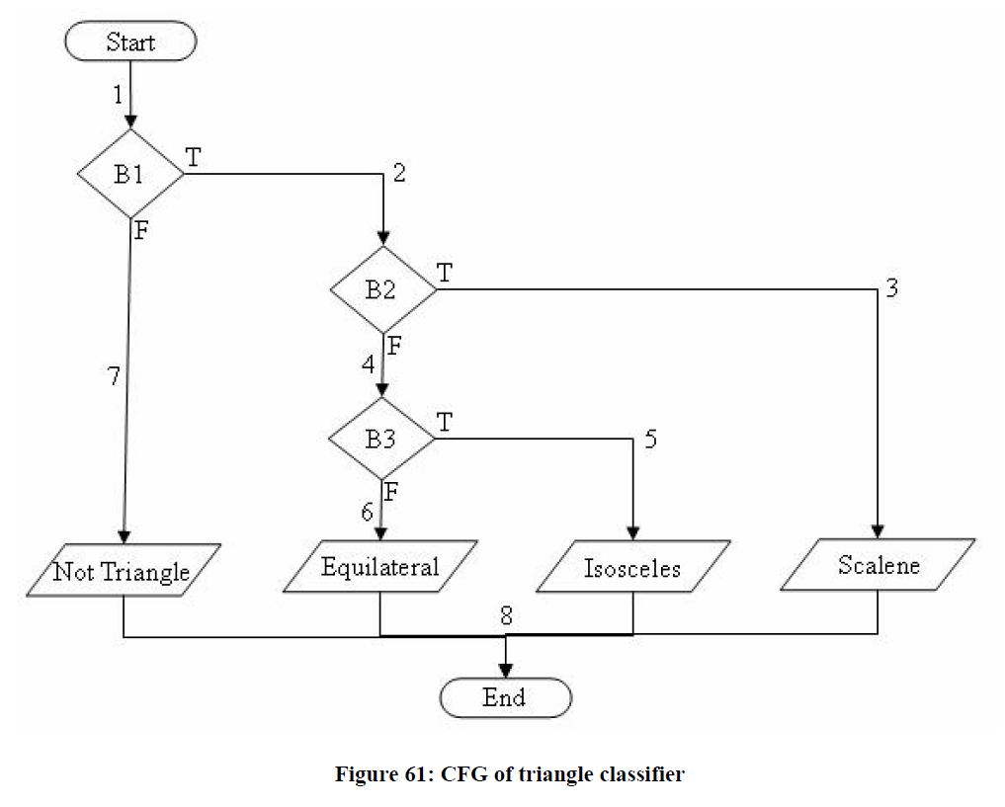
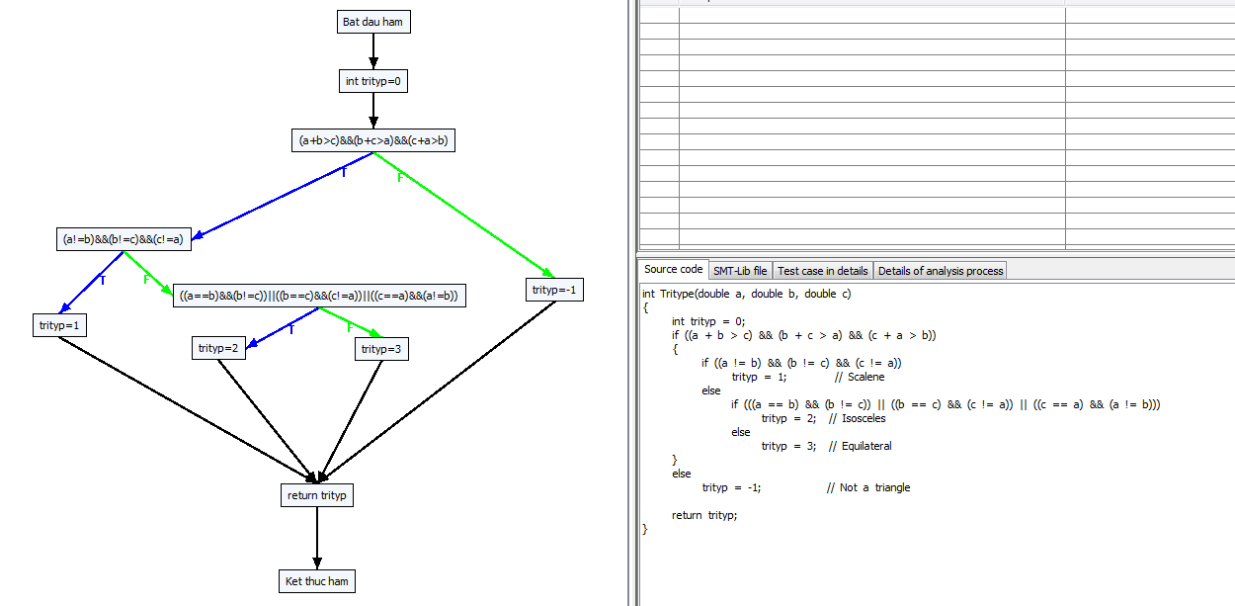

Path 0 -> :[[0, Bat dau ham], [1, int trityp=0], [2, (a+b>c)&&(b+c>a)&&(c+a>b), F], [10, trityp=-1], [5, return trityp], [6, Ket thuc ham]]
Path 1 -> :[[0, Bat dau ham], [1, int trityp=0], [2, (a+b>c)&&(b+c>a)&&(c+a>b), T], [3, (a!=b)&&(b!=c)&&(c!=a), F], [7, ((a==b)&&(b!=c))||((b==c)&&(c!=a))||((c==a)&&(a!=b)), F], [9, trityp=3], [5, return trityp], [6, Ket thuc ham]]
Path 2 -> :[[0, Bat dau ham], [1, int trityp=0], [2, (a+b>c)&&(b+c>a)&&(c+a>b), T], [3, (a!=b)&&(b!=c)&&(c!=a), F], [7, ((a==b)&&(b!=c))||((b==c)&&(c!=a))||((c==a)&&(a!=b)), T], [8, trityp=2], [5, return trityp], [6, Ket thuc ham]]
Path 3 -> :[[0, Bat dau ham], [1, int trityp=0], [2, (a+b>c)&&(b+c>a)&&(c+a>b), T], [3, (a!=b)&&(b!=c)&&(c!=a), T], [4, trityp=1], [5, return trityp], [6, Ket thuc ham]]

0#Bat dau ham
1#int trityp=0
...

GCD target paths-loop=5
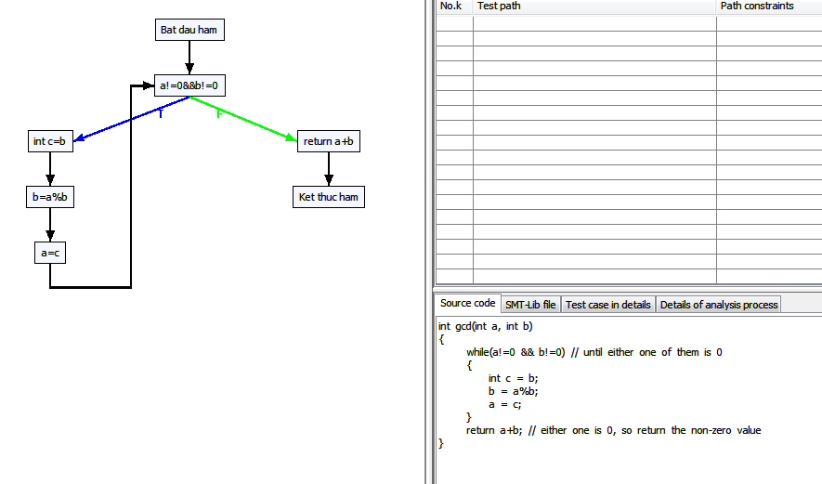

Path 0 -> :[[0, Bat dau ham], [1, a!=0&&b!=0, F], [5, return a+b], [6, Ket thuc ham]]
Path 1 -> :[[0, Bat dau ham], [1, a!=0&&b!=0, T], [2, int c=b], [3, b=a%b], [4, a=c], [1, a!=0&&b!=0, F], [5, return a+b], [6, Ket thuc ham]]
Path 2 -> :[[0, Bat dau ham], [1, a!=0&&b!=0, T], [2, int c=b], [3, b=a%b], [4, a=c], [1, a!=0&&b!=0, T], [2, int c=b], [3, b=a%b], [4, a=c], [1, a!=0&&b!=0, F], [5, return a+b], [6, Ket thuc ham]]
Path 3 -> :[[0, Bat dau ham], [1, a!=0&&b!=0, T], [2, int c=b], [3, b=a%b], [4, a=c], [1, a!=0&&b!=0, T], [2, int c=b], [3, b=a%b], [4, a=c], [1, a!=0&&b!=0, T], [2, int c=b], [3, b=a%b], [4, a=c], [1, a!=0&&b!=0, F], [5, return a+b], [6, Ket thuc ham]]
Path 4 -> :[[0, Bat dau ham], [1, a!=0&&b!=0, T], [2, int c=b], [3, b=a%b], [4, a=c], [1, a!=0&&b!=0, T], [2, int c=b], [3, b=a%b], [4, a=c], [1, a!=0&&b!=0, T], [2, int c=b], [3, b=a%b], [4, a=c], [1, a!=0&&b!=0, T], [2, int c=b], [3, b=a%b], [4, a=c], [1, a!=0&&b!=0, F], [5, return a+b], [6, Ket thuc ham]]
Path 5 -> :[[0, Bat dau ham], [1, a!=0&&b!=0, T], [2, int c=b], [3, b=a%b], [4, a=c], [1, a!=0&&b!=0, T], [2, int c=b], [3, b=a%b], [4, a=c], [1, a!=0&&b!=0, T], [2, int c=b], [3, b=a%b], [4, a=c], [1, a!=0&&b!=0, T], [2, int c=b], [3, b=a%b], [4, a=c], [1, a!=0&&b!=0, T], [2, int c=b], [3, b=a%b], [4, a=c], [1, a!=0&&b!=0, F], [5, return a+b], [6, Ket thuc ham]]

